策略分析
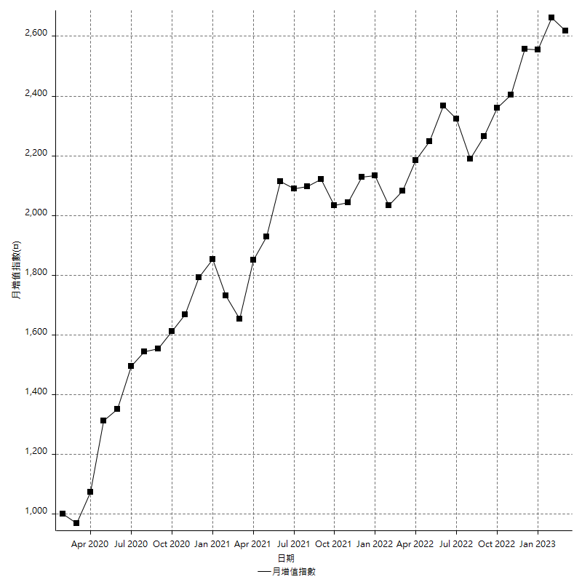
策略績效總結果

 | 所有交易 | 多單 | 空單
淨利 | 321800 | n/a | 321800
毛利 | 1268000 | n/a | 1268000
毛損 | -946200 | n/a | -946200
調整後淨利 | 145440.5588 | n/a | 145440.5588
調整後毛利 | 1177658.7406 | n/a | 1177658.7406
調整後毛損 | -1032218.1818 | n/a | -1032218.1818
特定淨利 | 25000 | n/a | 25000
特定毛利 | 971200 | n/a | 971200
特定毛損 | -946200 | n/a | -946200
帳戶所需金額 | 51600 | n/a | 51600
帳戶報酬 | 623.64341085 | n/a | 623.64341085
初始資本報酬 | 160.9 | n/a | 160.9
最大策略虧損 | -60800 | n/a | -60800
最大策略虧損 (%) | -15.233415233 | n/a | -15.233415233
最大平倉交易虧損 | -51600 | n/a | -51600
最大平倉交易虧損 (%) | -12.958963283 | n/a | -12.958963283
最大的策略虧損報酬 | 5.2927631579 | n/a | 5.2927631579
獲利因子 | 1.340097231 | n/a | 1.340097231
調整獲利因子 | 1.1409009852 | n/a | 1.1409009852
特定獲利因子 | 1.0264214754 | n/a | 1.0264214754
最大持有契約數量 | 1 | 0 | 1
滑價支付 | 60400 | n/a | 60400
佣金支付 | 0 | n/a | 0
未平倉部位損益 | n/a | n/a | n/a
年報酬率 | 52.238511961 | n/a | 52.238511961
月報酬率 | 4.3532093301 | n/a | 4.3532093301
買進持有績效 | 71211.34461 | n/a | 71211.34461
平均月報酬 | 8468.4210526
月報酬的標準差 | 17476.797054

績效比率

成長潛力比(Upside Potential Ratio) | 79.611706937
夏普比率 | 0.48549665114
索丁諾比率 | 1.2000809668
Fouse 比率 | 0.025639816112
Calmar 比率 | 0.0066666666667
Sterling 比率 | 0.0019606007006
淨利/最大損失百分比 | 3830.952381
淨利/最大交易績效拉回百分比 | 4022.5
淨利/最大策略績效拉回百分比 | 529.27631579
特定淨利/最大損失百分比 | 297.61904762
特定淨利/最大交易績效拉回百分比 | 312.5
特定淨利/最大策略績效拉回百分比 | 41.118421053
調整後淨利/最大損失百分比 | 1731.4352238
調整後淨利/最大交易績效拉回百分比 | 1818.006985
調整後淨利/最大策略績效拉回百分比 | 239.21144539

時間分析

交易期間 | 3 Yrs, 1 Mth, 3 Dys, 11 Mins
策略在市場的時間 | 9 Dys, 3 Hrs, 57 Mins
策略在市場的時間百分比 | 0.81462409824
最長的持平期間 | 1 Mth, 5 Dys, 22 Hrs, 52 Mins
最大獲利日期 | 2021-05-19
最大虧損日期 | 2020-02-12
最大策略虧損日期 | 10/8/21
最大平倉交易虧損日期 | 10/8/21

詳細權益曲線

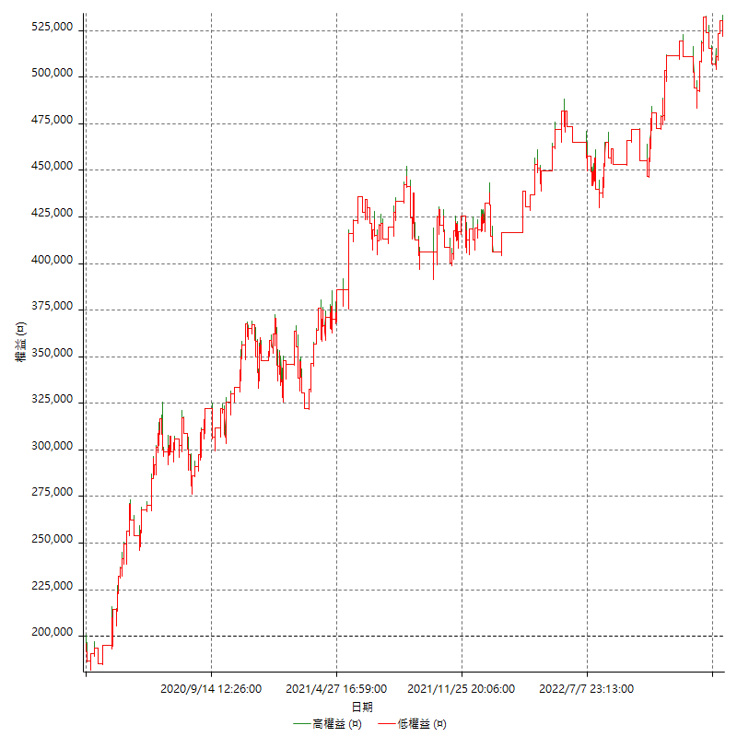

詳細權益曲線及績效拉回

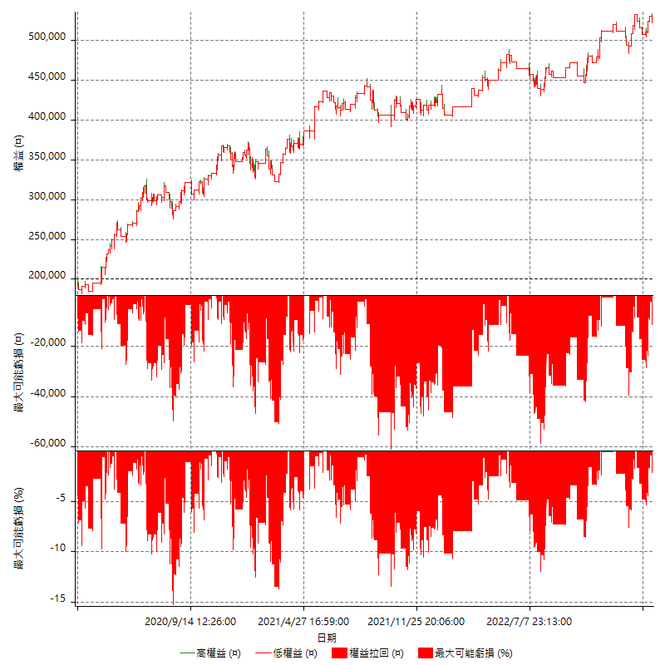

多單詳細權益曲線

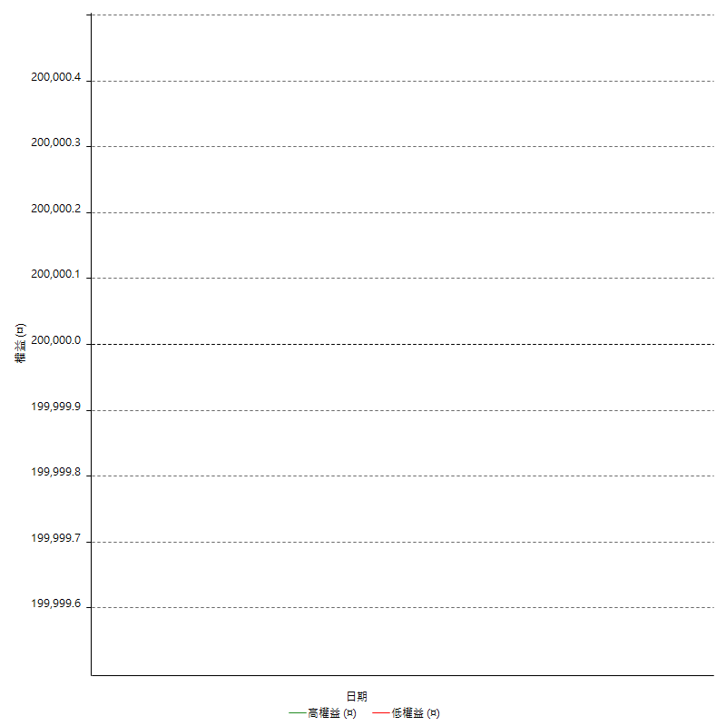

空單詳細權益曲線

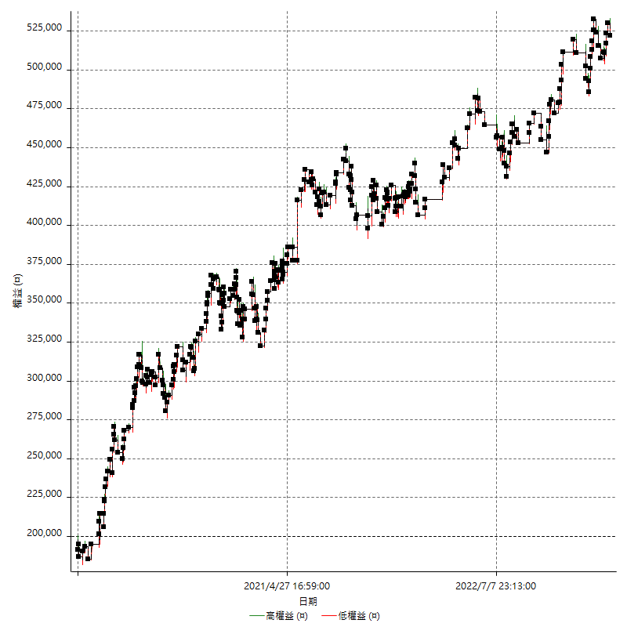

權益增加 & 拉回

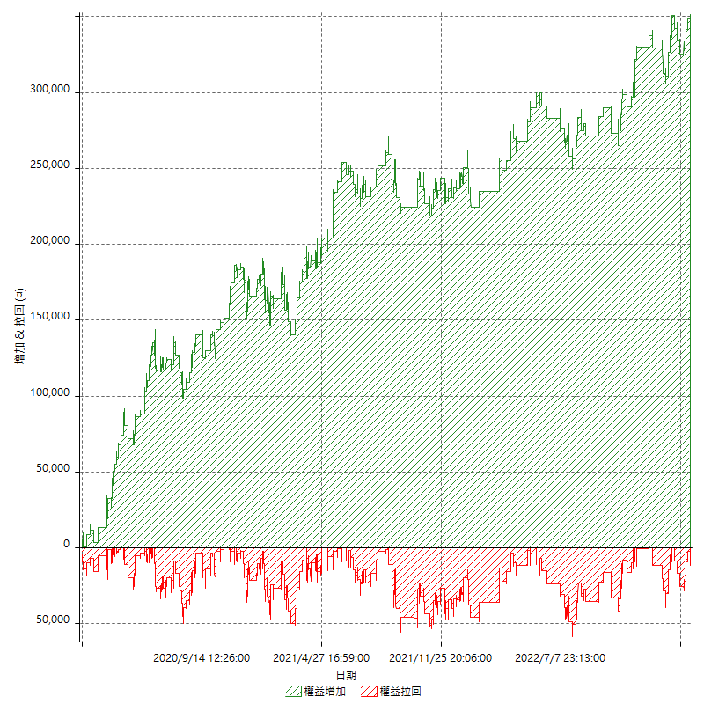

權益增加 & 拉回(%)

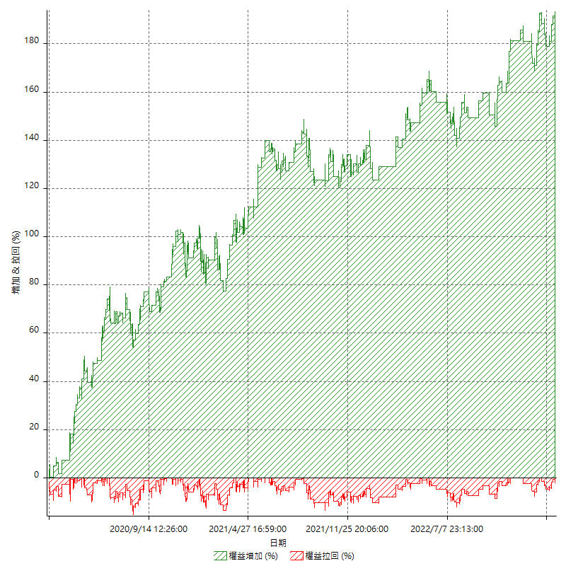

平倉權益曲線

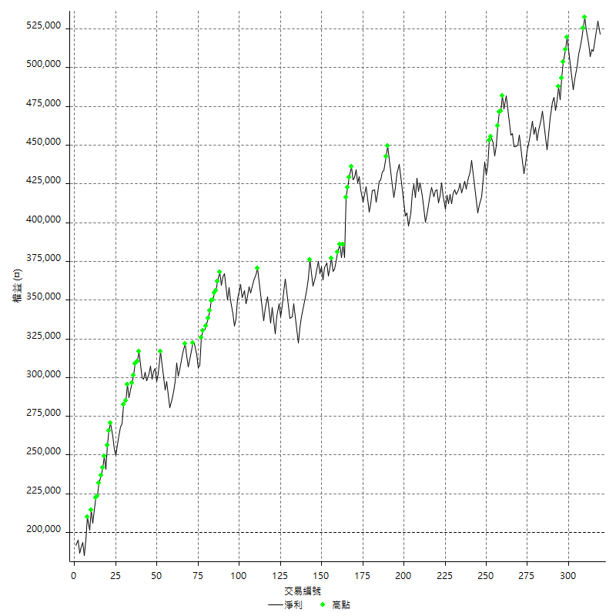

平倉權益曲線及績效拉回

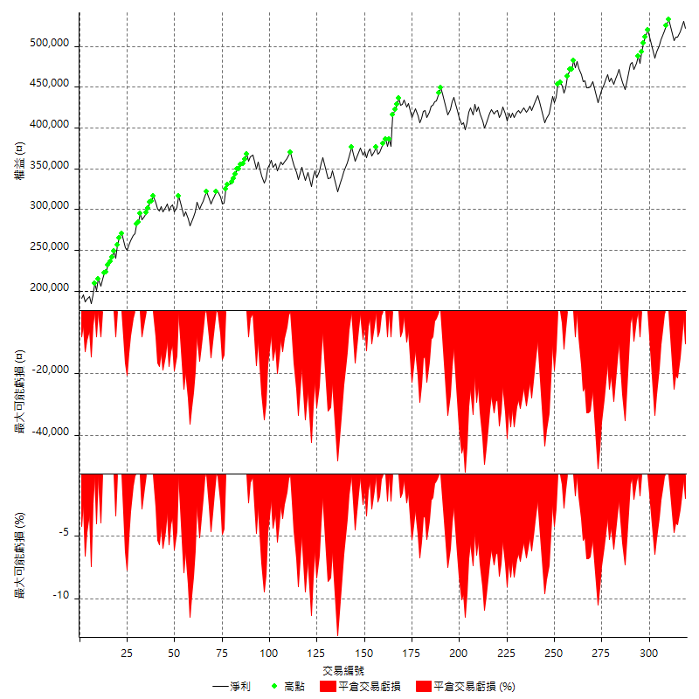

買進持有績效



月增值指數

交易分析
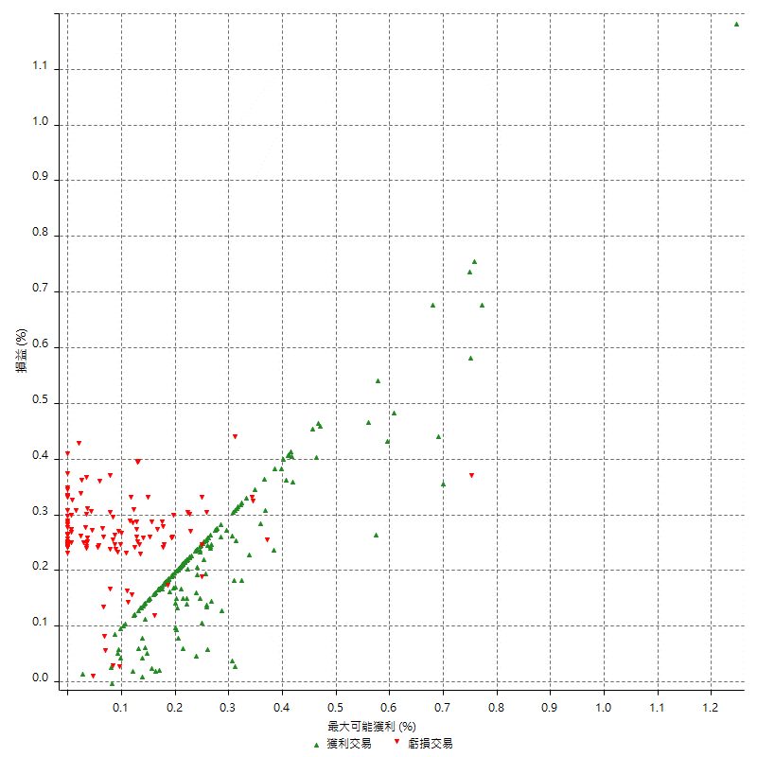
總交易分析

 | 所有交易 | 多單 | 空單
交易總次數 | 319 | 0 | 319
未平倉交易總數量 | 0 | 0 | 0
獲利交易次數 | 197 | 0 | 197
虧損交易次數 | 121 | 0 | 121
勝率 | 61.755485893 | 0 | 61.755485893
平均交易(獲利 & 虧損) | 1008.7774295 | n/a | 1008.7774295
平均獲利交易 | 6436.5482234 | n/a | 6436.5482234
平均虧損交易 | -7819.8347107 | n/a | -7819.8347107
平均獲利/平均虧損 比率 | -0.82310540586 | n/a | -0.82310540586
最大的交易獲利 | 38400 | n/a | 38400
最大的交易虧損 | -8400 | n/a | -8400
平倉交易的平均K棒數 | 3.2 | n/a | 3.2
獲利平倉交易的平均K棒數 | 3.1 | n/a | 3.1
虧損平倉交易的平均K棒數 | 3.4 | n/a | 3.4
平倉交易間的平均K棒數 | 6 | n/a | 6
獲利平倉交易間的平均K棒數 | 262.8 | n/a | 262.8
虧損平倉交易間的平均K棒數 | 429.6 | n/a | 429.6

極端交易

 | 全部 | 正 | 負
1 Std. Deviation of Avg. Trade | 7635.1503062 | 3886.1192362 | 1688.0768068
平均交易金額 +1標準差 | 8643.9277357 | 10322.66746 | -6131.7579039
平均交易金額 -1標準差 | -6626.3728768 | 2550.4289871 | -9507.9115176
極端交易次數 | 21 | 21 | 0
極端交易損益比 |  | 296800

最大獲利/最大虧損

 | 最大可能獲利 | 最大可能虧損
最大值 | 40400 | -8000
最大值日期 | 2021-05-19 | 2020-02-12
平均值 | 5615.0470219 | -4822.5705329
最大值 (%) | 1.2462981244 | -0.4158004158
最大值 (%) 日期 | 2021-05-19 | 2020-03-26
平均值 (%) | 0.19440729342 | -0.16378916926
1標準差 | 4364.8423049 | 2968.385566
平均交易金額 +1標準差 | 9979.8893269 | -1854.1849669
平均交易金額 -1標準差 | 1250.204717 | -7790.9560989

交易序列分析

Z值 | -0.97168856289
信賴界限 | 0.66879473565
策略精確預期 | 1008.7774295
最大連續獲利交易次數 | 9
最大連續虧損交易次數 | 4
最大連續獲利金額 | 58400
最大連續虧損金額 | -33600
最大連續獲利 (%) | 20.950533463
最大連續虧損 (%) | -9.0712742981

交易序列統計量

連續獲利 | 序列編號 | 序列的平均獲利 | 下筆交易的平均虧損
1 | 19 | 6284.2105263 | -7568.4210526
2 | 21 | 5519.047619 | -7628.5714286
3 | 12 | 7038.8888889 | -6700
4 | 10 | 7435 | -8140
5 | 2 | 7280 | -8400
6 | 1 | 4933.3333333 | -8400
7 | 5 | 6451.4285714 | -8400
9 | 1 | 4200 | -8400
連續虧損 | 序列編號 | 序列的平均虧損 | 下筆交易的平均獲利
1 | 45 | -7448.8888889 | 6595.5555556
2 | 10 | -8090 | 7060
3 | 12 | -7811.1111111 | 5133.3333333
4 | 5 | -8400 | 5720

總交易

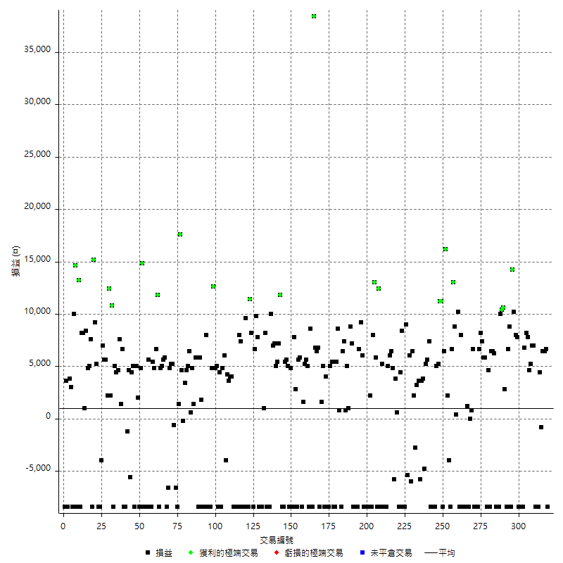

獲利交易

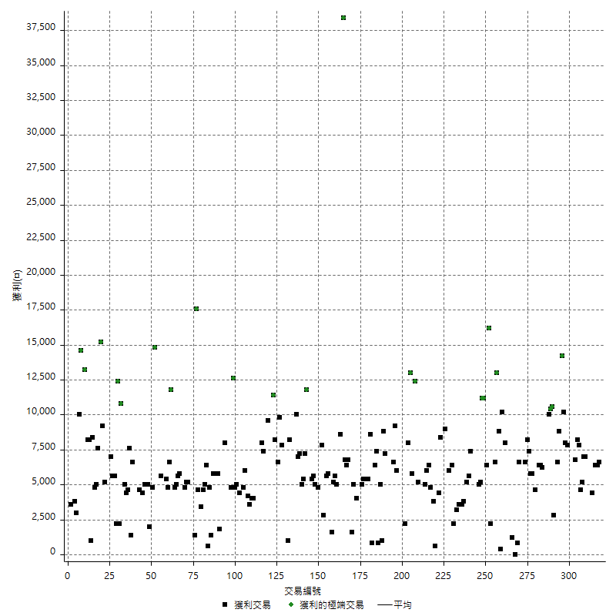

虧損交易

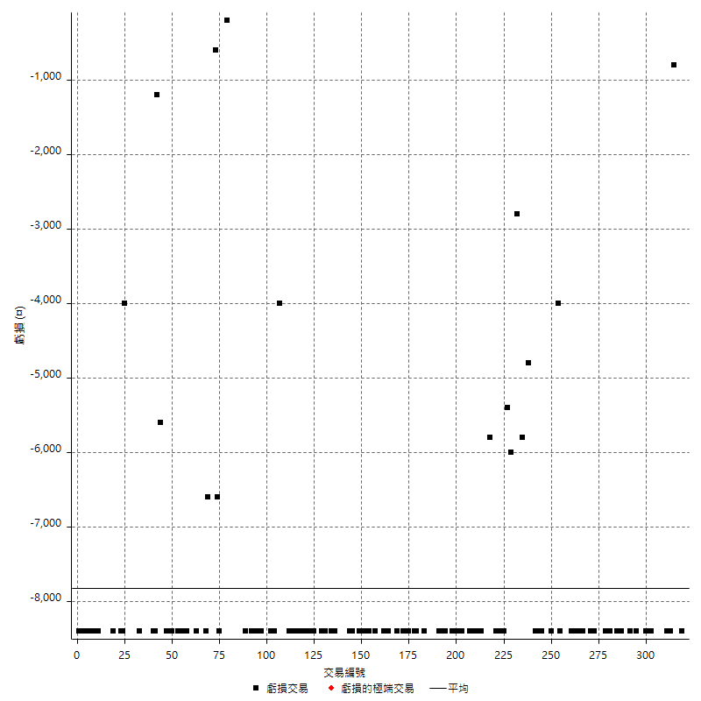

最大可能虧損

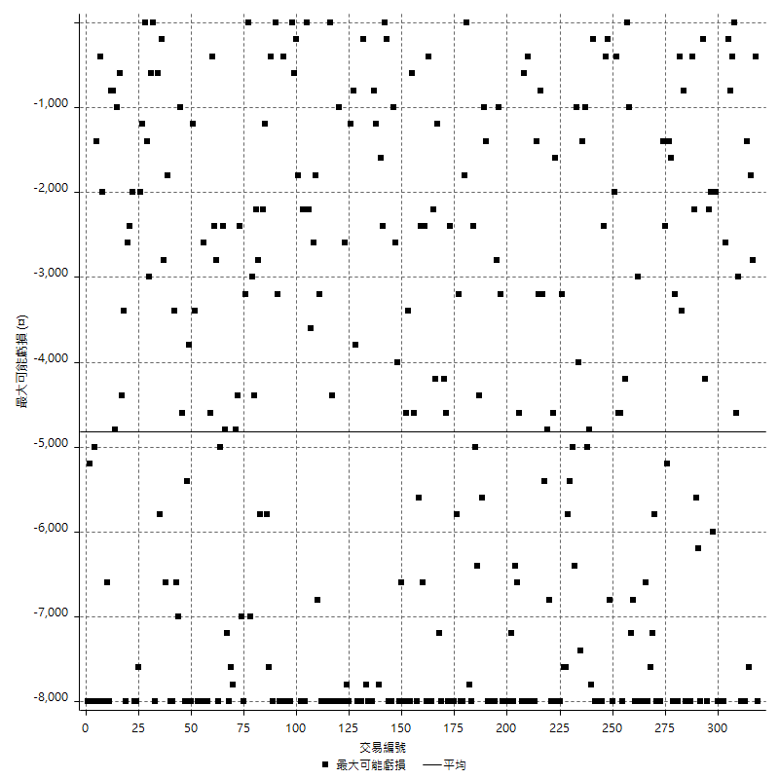

虧損的損益

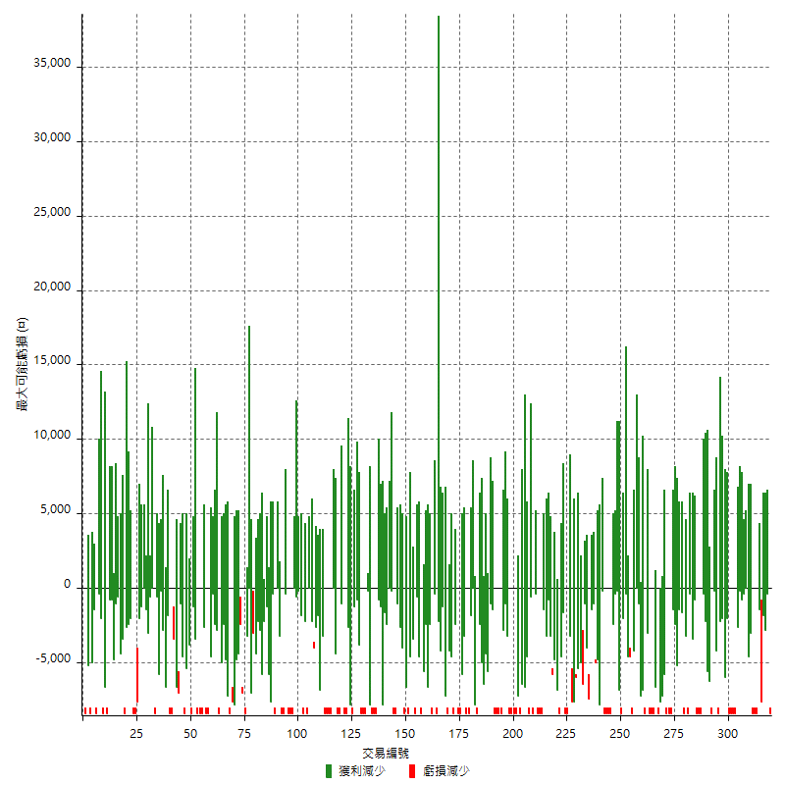

最大虧損幅度

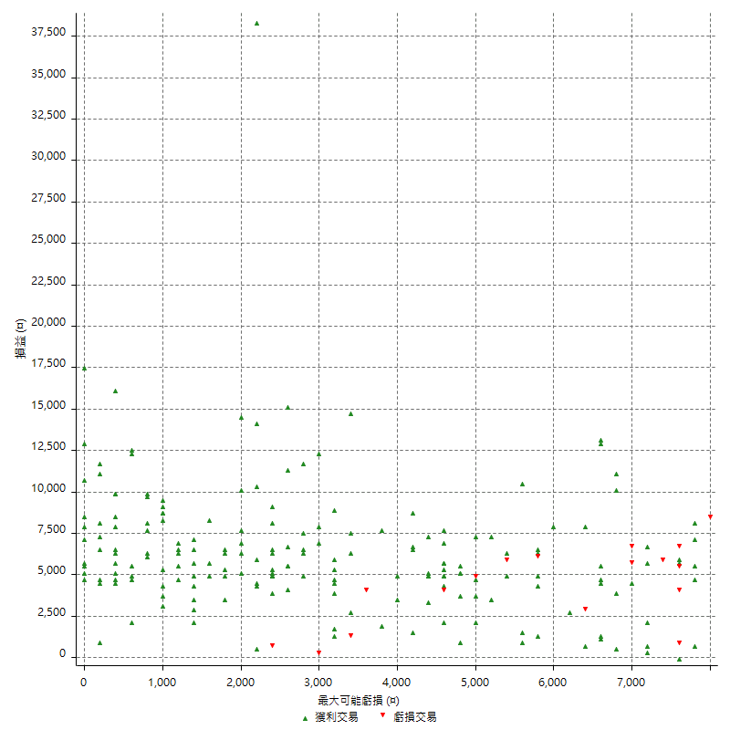

最大虧損幅度 (%)

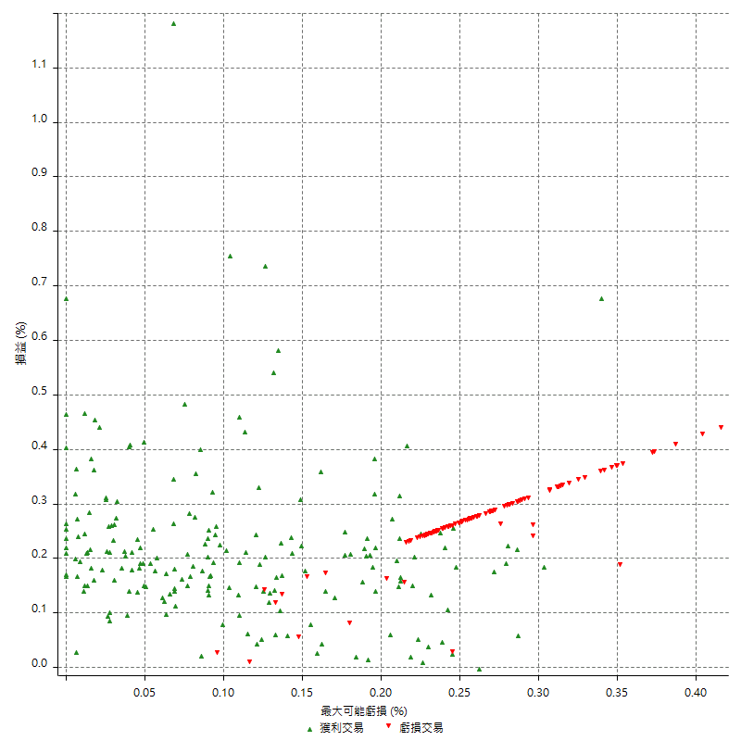

最大可能獲利

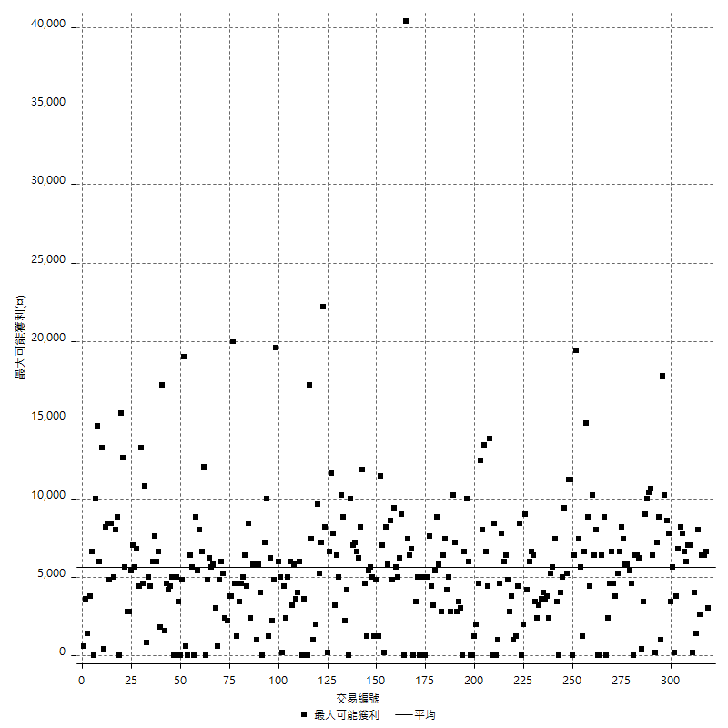

獲利的損益

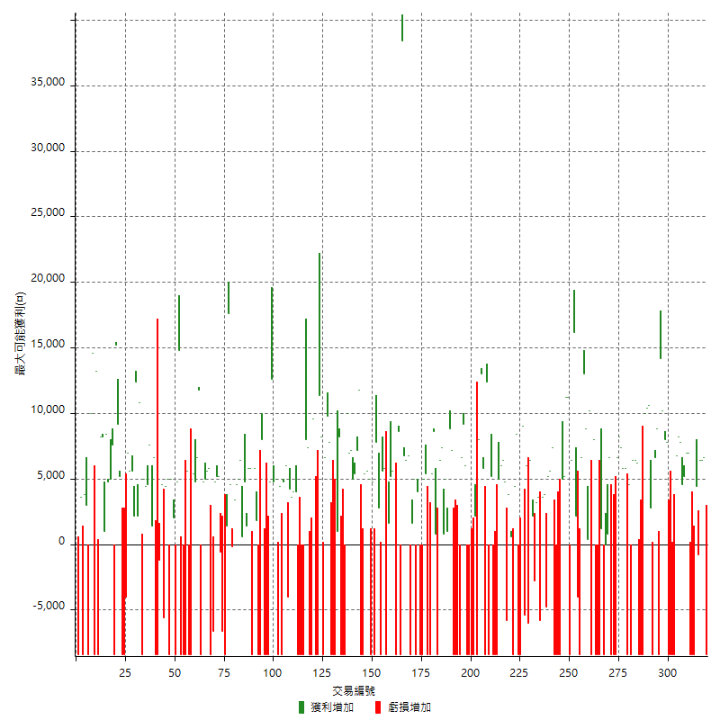

最大獲利幅度

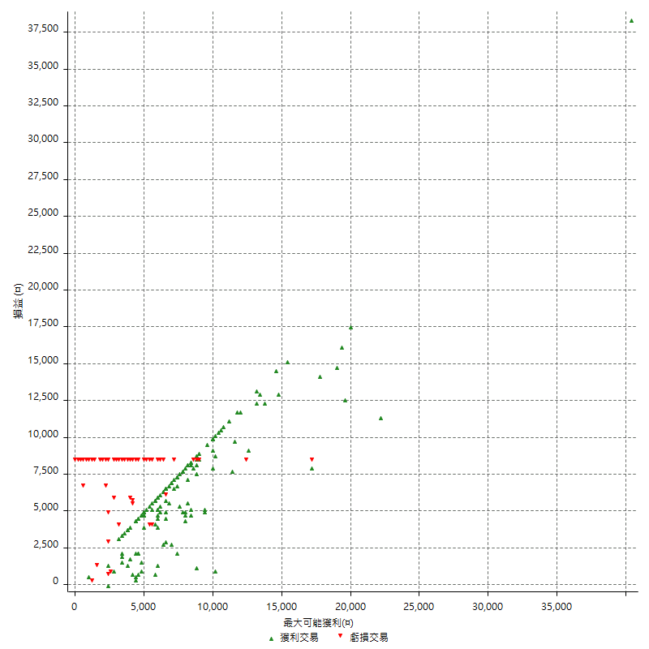

最大獲利幅度 (%)

週期性分析
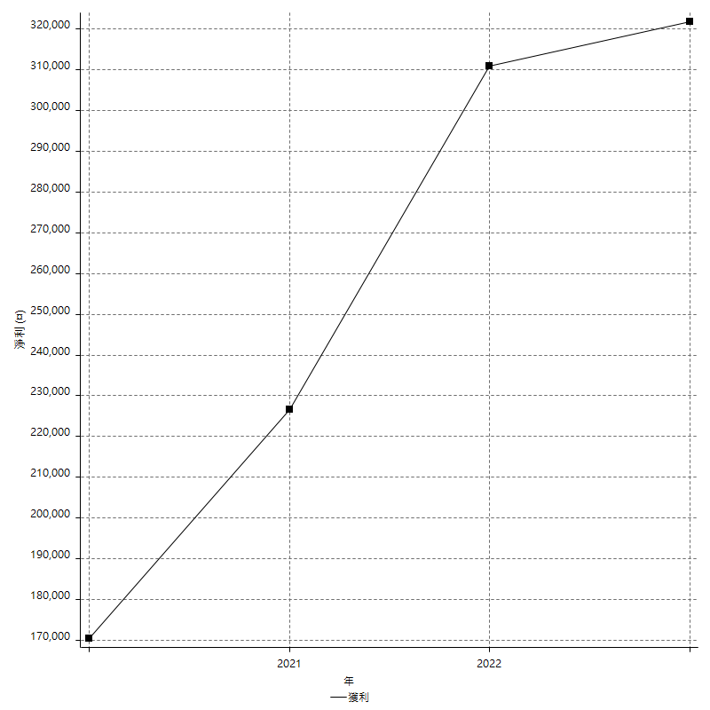
Daily Period Analysis

期間 | 獲利(¤) | 獲利(%) | 毛利 | 毛損 | 交易次數 | 勝率
2023-03-07 | -8400 | -1.5843078084 | 0 | -8400 | 1 | 0
2023-03-02 | 6600 | 1.2605042017 | 6600 | 0 | 1 | 100
2023-02-24 | 12800 | 2.5058731402 | 12800 | 0 | 2 | 100
2023-02-21 | 3600 | 0.70977917981 | 4400 | -800 | 2 | 50
2023-02-14 | -8400 | -1.6291698991 | 0 | -8400 | 1 | 0
2023-02-09 | -8400 | -1.6030534351 | 0 | -8400 | 1 | 0
2023-02-03 | -8400 | -1.5777610819 | 0 | -8400 | 1 | 0
2023-01-31 | 14000 | 2.700617284 | 14000 | 0 | 2 | 100
2023-01-17 | 9800 | 1.9268580417 | 9800 | 0 | 2 | 100
2023-01-13 | 16000 | 3.2480714576 | 16000 | 0 | 2 | 100
2023-01-10 | -1600 | -0.32375556455 | 6800 | -8400 | 2 | 50
2023-01-04 | -16800 | -3.2876712329 | 0 | -16800 | 2 | 0
2022-12-15 | -8400 | -1.6172506739 | 0 | -8400 | 1 | 0
2022-12-09 | 7800 | 1.5246286161 | 7800 | 0 | 1 | 100
2022-11-18 | 8000 | 1.5885623511 | 8000 | 0 | 1 | 100
2022-11-16 | 24400 | 5.0918196995 | 24400 | 0 | 2 | 100
2022-11-14 | 400 | 0.083542188805 | 8800 | -8400 | 2 | 50
2022-11-10 | 6600 | 1.3977128335 | 6600 | 0 | 1 | 100
2022-11-02 | -8400 | -1.747815231 | 0 | -8400 | 1 | 0
2022-10-26 | 2800 | 0.58601925492 | 2800 | 0 | 1 | 100
2022-10-24 | 10600 | 2.2688356164 | 10600 | 0 | 1 | 100
2022-10-21 | 20400 | 4.5658012534 | 20400 | 0 | 2 | 100
2022-10-18 | -8400 | -1.8453427065 | 0 | -8400 | 1 | 0
2022-10-05 | -16800 | -3.5593220339 | 0 | -16800 | 2 | 0
2022-09-21 | 6200 | 1.3310433663 | 6200 | 0 | 1 | 100
2022-09-13 | 12800 | 2.825607064 | 12800 | 0 | 2 | 100
2022-08-19 | -8400 | -1.8205461638 | 0 | -8400 | 1 | 0
2022-08-17 | 4600 | 1.0070052539 | 4600 | 0 | 1 | 100
2022-08-12 | -8400 | -1.8056749785 | 0 | -8400 | 1 | 0
2022-08-08 | 11600 | 2.557319224 | 11600 | 0 | 2 | 100
2022-08-04 | 7400 | 1.658449126 | 7400 | 0 | 1 | 100
2022-08-03 | 8200 | 1.8721461187 | 8200 | 0 | 1 | 100
2022-07-28 | -1800 | -0.40927694407 | 6600 | -8400 | 2 | 50
2022-07-22 | -16800 | -3.679369251 | 0 | -16800 | 2 | 0
2022-07-20 | 6600 | 1.4666666667 | 6600 | 0 | 1 | 100
2022-07-19 | 800 | 0.17809439003 | 800 | 0 | 1 | 100
2022-07-15 | 0 | 0 | 0 | 0 | 1 | 0
2022-07-14 | -8400 | -1.8356643357 | 0 | -8400 | 1 | 0
2022-07-08 | 1200 | 0.26292725679 | 1200 | 0 | 1 | 100
2022-07-07 | -8400 | -1.8072289157 | 0 | -8400 | 1 | 0
2022-06-15 | -8400 | -1.775147929 | 0 | -8400 | 1 | 0
2022-06-06 | -8400 | -1.7441860465 | 0 | -8400 | 1 | 0
2022-06-01 | 8000 | 1.6891891892 | 8000 | 0 | 1 | 100
2022-05-31 | -8400 | -1.7427385892 | 0 | -8400 | 1 | 0
2022-05-26 | 10200 | 2.1619330225 | 10200 | 0 | 1 | 100
2022-05-16 | 9200 | 1.9887591872 | 9200 | 0 | 2 | 100
2022-05-11 | 13000 | 2.8914590747 | 13000 | 0 | 1 | 100
2022-04-21 | 6600 | 1.4898419865 | 6600 | 0 | 1 | 100
2022-04-20 | -8400 | -1.8608772707 | 0 | -8400 | 1 | 0
2022-04-14 | -1800 | -0.39717563989 | 2200 | -4000 | 2 | 50
2022-04-11 | 16200 | 3.7070938215 | 16200 | 0 | 1 | 100
2022-03-31 | 6400 | 1.4862981886 | 6400 | 0 | 1 | 100
2022-03-23 | -8400 | -1.9134396355 | 0 | -8400 | 1 | 0
2022-03-18 | 22400 | 5.3768602976 | 22400 | 0 | 2 | 100
2022-02-10 | 10200 | 2.5098425197 | 10200 | 0 | 2 | 100
2022-01-18 | -8400 | -2.025072324 | 0 | -8400 | 1 | 0
2022-01-13 | -16800 | -3.8924930491 | 0 | -16800 | 2 | 0
2022-01-12 | -1000 | -0.23116042534 | 7400 | -8400 | 2 | 50
2022-01-05 | 10800 | 2.560455192 | 10800 | 0 | 2 | 100
2022-01-03 | -4800 | -1.1251758087 | 0 | -4800 | 1 | 0
2021-12-30 | 7400 | 1.7652671756 | 7400 | 0 | 2 | 100
2021-12-29 | -2200 | -0.52206929283 | 3600 | -5800 | 2 | 50
2021-12-28 | 3200 | 0.76518412243 | 3200 | 0 | 1 | 100
2021-12-22 | -600 | -0.14326647564 | 2200 | -2800 | 2 | 50
2021-12-17 | 6400 | 1.5518913676 | 6400 | 0 | 1 | 100
2021-12-15 | -6000 | -1.4340344168 | 0 | -6000 | 1 | 0
2021-12-08 | 6000 | 1.4548981571 | 6000 | 0 | 1 | 100
2021-12-03 | 3600 | 0.88062622309 | 9000 | -5400 | 2 | 50
2021-12-02 | -16800 | -3.9473684211 | 0 | -16800 | 2 | 0
2021-11-25 | 8400 | 2.0134228188 | 8400 | 0 | 1 | 100
2021-11-19 | 4400 | 1.0658914729 | 4400 | 0 | 1 | 100
2021-11-18 | -8400 | -1.9943019943 | 0 | -8400 | 1 | 0
2021-11-17 | 4400 | 1.0556621881 | 4400 | 0 | 2 | 100
2021-11-16 | -1000 | -0.2393489708 | 4800 | -5800 | 2 | 50
2021-11-12 | 12400 | 3.0587074494 | 12400 | 0 | 2 | 100
2021-11-10 | 5000 | 1.2487512488 | 5000 | 0 | 1 | 100
2021-11-08 | -8400 | -2.0547945205 | 0 | -8400 | 1 | 0
2021-10-28 | -8400 | -2.0134228188 | 0 | -8400 | 1 | 0
2021-10-27 | -3200 | -0.76117982873 | 5200 | -8400 | 2 | 50
2021-10-21 | -8400 | -1.9589552239 | 0 | -8400 | 1 | 0
2021-10-20 | 4000 | 0.94161958569 | 12400 | -8400 | 2 | 50
2021-10-18 | 18800 | 4.6305418719 | 18800 | 0 | 2 | 100
2021-10-08 | -400 | -0.09842519685 | 8000 | -8400 | 2 | 50
2021-09-14 | 2200 | 0.54428500742 | 2200 | 0 | 1 | 100
2021-09-13 | -8400 | -2.0358700921 | 0 | -8400 | 1 | 0
2021-09-06 | -16800 | -3.9124359571 | 0 | -16800 | 2 | 0
2021-09-03 | -8400 | -1.9186843307 | 0 | -8400 | 1 | 0
2021-09-02 | 15200 | 3.5967818268 | 15200 | 0 | 2 | 100
2021-09-01 | -1800 | -0.42412818096 | 6600 | -8400 | 2 | 50
2021-08-30 | -16800 | -3.8077969175 | 0 | -16800 | 2 | 0
2021-08-24 | -1200 | -0.2712477396 | 7200 | -8400 | 2 | 50
2021-08-19 | 8800 | 2.0295202952 | 8800 | 0 | 1 | 100
2021-08-05 | 6000 | 1.4031805426 | 6000 | 0 | 2 | 100
2021-08-03 | 8200 | 1.9551740582 | 8200 | 0 | 2 | 100
2021-07-23 | 6400 | 1.5496368039 | 6400 | 0 | 1 | 100
2021-07-15 | -8400 | -1.9933554817 | 0 | -8400 | 1 | 0
2021-07-12 | 800 | 0.19020446981 | 800 | 0 | 1 | 100
2021-07-08 | 8600 | 2.0873786408 | 8600 | 0 | 1 | 100
2021-07-06 | -3000 | -0.72289156627 | 5400 | -8400 | 2 | 50
2021-07-01 | -3000 | -0.71770334928 | 5400 | -8400 | 2 | 50
2021-06-29 | 5000 | 1.210653753 | 5000 | 0 | 1 | 100
2021-06-28 | -8400 | -1.9933554817 | 0 | -8400 | 1 | 0
2021-06-24 | -8400 | -1.9543973941 | 0 | -8400 | 1 | 0
2021-06-18 | -4400 | -1.0133578996 | 4000 | -8400 | 2 | 50
2021-06-16 | 6600 | 1.5434985968 | 6600 | 0 | 2 | 100
2021-06-10 | -8400 | -1.9266055046 | 0 | -8400 | 1 | 0
2021-06-02 | 13200 | 3.1220435194 | 13200 | 0 | 2 | 100
2021-05-26 | 6800 | 1.6346153846 | 6800 | 0 | 1 | 100
2021-05-19 | 30000 | 7.7720207254 | 38400 | -8400 | 2 | 50
2021-05-10 | 200 | 0.051840331778 | 8600 | -8400 | 2 | 50
2021-04-28 | 5000 | 1.3130252101 | 5000 | 0 | 1 | 100
2021-04-27 | 10800 | 2.9189189189 | 10800 | 0 | 2 | 100
2021-04-20 | -6800 | -1.804670913 | 1600 | -8400 | 2 | 50
2021-04-19 | 11400 | 3.1198686371 | 11400 | 0 | 2 | 100
2021-04-16 | -5600 | -1.5094339623 | 2800 | -8400 | 2 | 50
2021-04-09 | -600 | -0.16146393972 | 7800 | -8400 | 2 | 50
2021-04-08 | 4800 | 1.3086150491 | 4800 | 0 | 1 | 100
2021-04-01 | -3400 | -0.91842247434 | 5000 | -8400 | 2 | 50
2021-03-31 | 11000 | 3.0623608018 | 11000 | 0 | 2 | 100
2021-03-30 | -16800 | -4.4680851064 | 0 | -16800 | 2 | 0
2021-03-25 | 11800 | 3.239978034 | 11800 | 0 | 1 | 100
2021-03-23 | 7200 | 2.0168067227 | 7200 | 0 | 1 | 100
2021-03-17 | 10400 | 3.000577034 | 10400 | 0 | 2 | 100
2021-03-12 | 14200 | 4.2719614922 | 14200 | 0 | 2 | 100
2021-03-10 | 10000 | 3.1017369727 | 10000 | 0 | 1 | 100
2021-03-03 | -8400 | -2.5392986699 | 0 | -8400 | 1 | 0
2021-02-24 | -8400 | -2.4764150943 | 0 | -8400 | 1 | 0
2021-02-23 | -8400 | -2.416570771 | 0 | -8400 | 1 | 0
2021-02-22 | 9200 | 2.7186761229 | 9200 | 0 | 2 | 100
2021-02-18 | -16800 | -4.7297297297 | 0 | -16800 | 2 | 0
2021-02-05 | -8400 | -2.3102310231 | 0 | -8400 | 1 | 0
2021-02-03 | 17600 | 5.0867052023 | 17600 | 0 | 2 | 100
2021-01-20 | -1800 | -0.51753881541 | 6600 | -8400 | 2 | 50
2021-01-15 | 19600 | 5.971968312 | 19600 | 0 | 2 | 100
2021-01-14 | -8400 | -2.495543672 | 0 | -8400 | 1 | 0
2021-01-12 | 1200 | 0.35778175313 | 9600 | -8400 | 2 | 50
2021-01-11 | -8400 | -2.4432809773 | 0 | -8400 | 1 | 0
2021-01-08 | -1000 | -0.29002320186 | 7400 | -8400 | 2 | 50
2021-01-06 | -400 | -0.11587485516 | 8000 | -8400 | 2 | 50
2021-01-05 | -16800 | -4.6408839779 | 0 | -16800 | 2 | 0
2021-01-04 | -8400 | -2.2678185745 | 0 | -8400 | 1 | 0
2020-12-31 | 8000 | 2.2075055188 | 8000 | 0 | 2 | 100
2020-12-29 | 7800 | 2.1996615905 | 7800 | 0 | 2 | 100
2020-12-25 | -4000 | -1.1154489682 | 0 | -4000 | 1 | 0
2020-12-22 | 6000 | 1.7016449234 | 6000 | 0 | 1 | 100
2020-12-21 | 4800 | 1.3801035078 | 4800 | 0 | 1 | 100
2020-12-09 | -4000 | -1.1370096646 | 4400 | -8400 | 2 | 50
2020-12-08 | -3400 | -0.95720720721 | 5000 | -8400 | 2 | 50
2020-12-07 | 17400 | 5.1509769094 | 17400 | 0 | 2 | 100
2020-12-04 | 4800 | 1.4414414414 | 4800 | 0 | 1 | 100
2020-12-03 | -8400 | -2.460456942 | 0 | -8400 | 1 | 0
2020-12-02 | -16800 | -4.6901172529 | 0 | -16800 | 2 | 0
2020-11-30 | -400 | -0.11154489682 | 8000 | -8400 | 2 | 50
2020-11-27 | -8400 | -2.2888283379 | 0 | -8400 | 1 | 0
2020-11-24 | 1800 | 0.49288061336 | 1800 | 0 | 1 | 100
2020-11-17 | -2600 | -0.70690592713 | 5800 | -8400 | 2 | 50
2020-11-12 | 11600 | 3.2565974172 | 11600 | 0 | 2 | 100
2020-11-06 | 6200 | 1.7714285714 | 6200 | 0 | 2 | 100
2020-11-05 | 7000 | 2.0408163265 | 7000 | 0 | 2 | 100
2020-11-04 | 9600 | 2.8794241152 | 9600 | 0 | 2 | 100
2020-10-26 | 3400 | 1.0303030303 | 3400 | 0 | 1 | 100
2020-10-20 | 4400 | 1.3513513514 | 4600 | -200 | 2 | 50
2020-10-13 | 17600 | 5.7142857143 | 17600 | 0 | 1 | 100
2020-10-12 | 1400 | 0.45662100457 | 1400 | 0 | 1 | 100
2020-10-08 | -8400 | -2.6666666667 | 0 | -8400 | 1 | 0
2020-10-07 | -6600 | -2.052238806 | 0 | -6600 | 1 | 0
2020-10-05 | -600 | -0.18621973929 | 0 | -600 | 1 | 0
2020-09-29 | 10400 | 3.3354714561 | 10400 | 0 | 2 | 100
2020-09-21 | 4800 | 1.5635179153 | 4800 | 0 | 1 | 100
2020-09-15 | -15000 | -4.6583850932 | 0 | -15000 | 2 | 0
2020-09-03 | 5800 | 1.8342820999 | 5800 | 0 | 1 | 100
2020-09-02 | 5600 | 1.802962009 | 5600 | 0 | 1 | 100
2020-08-27 | 9800 | 3.2579787234 | 9800 | 0 | 2 | 100
2020-08-26 | 3400 | 1.1432414257 | 11800 | -8400 | 2 | 50
2020-08-24 | 6600 | 2.2696011004 | 6600 | 0 | 1 | 100
2020-08-18 | 4800 | 1.6783216783 | 4800 | 0 | 1 | 100
2020-08-13 | 5400 | 1.9244476123 | 5400 | 0 | 1 | 100
2020-08-11 | -8400 | -2.9065743945 | 0 | -8400 | 1 | 0
2020-08-10 | -8400 | -2.8244788164 | 0 | -8400 | 1 | 0
2020-08-06 | -2800 | -0.93271152565 | 5600 | -8400 | 2 | 50
2020-08-05 | -8400 | -2.7219701879 | 0 | -8400 | 1 | 0
2020-07-30 | -8400 | -2.6498422713 | 0 | -8400 | 1 | 0
2020-07-28 | 14800 | 4.8974189279 | 14800 | 0 | 1 | 100
2020-07-22 | -3600 | -1.1772400262 | 4800 | -8400 | 2 | 50
2020-07-15 | 2000 | 0.65832784727 | 2000 | 0 | 1 | 100
2020-07-14 | 5000 | 1.6733601071 | 5000 | 0 | 1 | 100
2020-07-09 | -8400 | -2.734375 | 0 | -8400 | 1 | 0
2020-07-07 | 9400 | 3.1564808596 | 9400 | 0 | 2 | 100
2020-07-03 | -1000 | -0.33467202142 | 4600 | -5600 | 2 | 50
2020-06-24 | -1200 | -0.4 | 0 | -1200 | 1 | 0
2020-06-23 | -8400 | -2.7237354086 | 0 | -8400 | 1 | 0
2020-06-22 | -8400 | -2.6515151515 | 0 | -8400 | 1 | 0
2020-06-17 | 8000 | 2.5906735751 | 8000 | 0 | 2 | 100
2020-06-15 | 7600 | 2.5232403718 | 7600 | 0 | 1 | 100
2020-06-11 | 9000 | 3.0800821355 | 9000 | 0 | 2 | 100
2020-06-09 | 5000 | 1.7409470752 | 5000 | 0 | 1 | 100
2020-06-08 | 2400 | 0.84269662921 | 10800 | -8400 | 2 | 50
2020-06-04 | 14600 | 5.4034048853 | 14600 | 0 | 2 | 100
2020-05-27 | 2200 | 0.82089552239 | 2200 | 0 | 1 | 100
2020-05-19 | 11200 | 4.3613707165 | 11200 | 0 | 2 | 100
2020-05-18 | 7000 | 2.8022417934 | 7000 | 0 | 1 | 100
2020-05-15 | -4000 | -1.5760441292 | 0 | -4000 | 1 | 0
2020-05-06 | -8400 | -3.2036613272 | 0 | -8400 | 1 | 0
2020-04-29 | -8400 | -3.1042128603 | 0 | -8400 | 1 | 0
2020-04-28 | 14400 | 5.6206088993 | 14400 | 0 | 2 | 100
2020-04-23 | 6800 | 2.7265437049 | 15200 | -8400 | 2 | 50
2020-04-20 | 7600 | 3.1430934657 | 7600 | 0 | 1 | 100
2020-04-15 | 5000 | 2.1114864865 | 5000 | 0 | 1 | 100
2020-04-13 | 4800 | 2.0689655172 | 4800 | 0 | 1 | 100
2020-04-09 | 8400 | 3.7567084079 | 8400 | 0 | 1 | 100
2020-04-08 | 9200 | 4.2910447761 | 9200 | 0 | 2 | 100
2020-04-07 | -200 | -0.093196644921 | 8200 | -8400 | 2 | 50
2020-03-27 | 13200 | 6.5541211519 | 13200 | 0 | 1 | 100
2020-03-26 | 6200 | 3.1762295082 | 14600 | -8400 | 2 | 50
2020-03-11 | 10000 | 5.3995680346 | 10000 | 0 | 1 | 100
2020-03-04 | -8400 | -4.3388429752 | 0 | -8400 | 1 | 0
2020-02-26 | 3000 | 1.573976915 | 3000 | 0 | 1 | 100
2020-02-20 | 3800 | 2.034261242 | 3800 | 0 | 1 | 100
2020-02-13 | -4800 | -2.5052192067 | 3600 | -8400 | 2 | 50
2020-02-12 | -8400 | -4.2 | 0 | -8400 | 1 | 0

Daily Rolling Period Analysis

期間 | 獲利(¤) | 獲利(%) | 毛利 | 毛損 | 交易次數 | 勝率
當日 - 2023/3/7 | -8400 | -0.30701754386 | 0 | -8400 | 1 | 0
2023/3/6 - 2023/3/7 | -8400 | -0.30701754386 | 0 | -8400 | 1 | 0
2023/3/5 - 2023/3/7 | -8400 | -0.30701754386 | 0 | -8400 | 1 | 0
2023/3/4 - 2023/3/7 | -8400 | -0.30701754386 | 0 | -8400 | 1 | 0
2023/3/3 - 2023/3/7 | -8400 | -0.30701754386 | 0 | -8400 | 1 | 0
2023/3/2 - 2023/3/7 | -1800 | -0.066108417805 | 6600 | -8400 | 2 | 50
2023/3/1 - 2023/3/7 | -1800 | -0.066108417805 | 6600 | -8400 | 2 | 50
2023/2/28 - 2023/3/7 | -1800 | -0.066108417805 | 6600 | -8400 | 2 | 50
2023/2/27 - 2023/3/7 | -1800 | -0.066108417805 | 6600 | -8400 | 2 | 50
2023/2/26 - 2023/3/7 | -1800 | -0.066108417805 | 6600 | -8400 | 2 | 50
2023/2/25 - 2023/3/7 | -1800 | -0.066108417805 | 6600 | -8400 | 2 | 50
2023/2/24 - 2023/3/7 | 11000 | 0.40783034258 | 19400 | -8400 | 4 | 75
2023/2/23 - 2023/3/7 | 11000 | 0.40783034258 | 19400 | -8400 | 4 | 75
2023/2/22 - 2023/3/7 | 11000 | 0.40783034258 | 19400 | -8400 | 4 | 75
2023/2/21 - 2023/3/7 | 14600 | 0.54307394733 | 23800 | -9200 | 6 | 66.666666667
2023/2/20 - 2023/3/7 | 14600 | 0.54307394733 | 23800 | -9200 | 6 | 66.666666667
2023/2/19 - 2023/3/7 | 14600 | 0.54307394733 | 23800 | -9200 | 6 | 66.666666667
2023/2/18 - 2023/3/7 | 14600 | 0.54307394733 | 23800 | -9200 | 6 | 66.666666667
2023/2/17 - 2023/3/7 | 14600 | 0.54307394733 | 23800 | -9200 | 6 | 66.666666667
2023/2/16 - 2023/3/7 | 14600 | 0.54307394733 | 23800 | -9200 | 6 | 66.666666667
2023/2/15 - 2023/3/7 | 14600 | 0.54307394733 | 23800 | -9200 | 6 | 66.666666667
2023/2/14 - 2023/3/7 | 6200 | 0.23062044339 | 23800 | -17600 | 7 | 57.142857143
2023/2/13 - 2023/3/7 | 6200 | 0.23062044339 | 23800 | -17600 | 7 | 57.142857143
2023/2/12 - 2023/3/7 | 6200 | 0.23062044339 | 23800 | -17600 | 7 | 57.142857143
2023/2/11 - 2023/3/7 | 6200 | 0.23062044339 | 23800 | -17600 | 7 | 57.142857143
2023/2/10 - 2023/3/7 | 6200 | 0.23062044339 | 23800 | -17600 | 7 | 57.142857143
2023/2/9 - 2023/3/7 | -2200 | -0.081833060556 | 23800 | -26000 | 8 | 50
2023/2/8 - 2023/3/7 | -2200 | -0.081833060556 | 23800 | -26000 | 8 | 50
2023/2/7 - 2023/3/7 | -2200 | -0.081833060556 | 23800 | -26000 | 8 | 50
2023/2/6 - 2023/3/7 | -2200 | -0.081833060556 | 23800 | -26000 | 8 | 50
2023/2/5 - 2023/3/7 | -2200 | -0.081833060556 | 23800 | -26000 | 8 | 50
2023/2/4 - 2023/3/7 | -2200 | -0.081833060556 | 23800 | -26000 | 8 | 50
2023/2/3 - 2023/3/7 | -10600 | -0.3942865645 | 23800 | -34400 | 9 | 44.444444444
2023/2/2 - 2023/3/7 | -10600 | -0.3942865645 | 23800 | -34400 | 9 | 44.444444444
2023/2/1 - 2023/3/7 | -10600 | -0.3942865645 | 23800 | -34400 | 9 | 44.444444444
2023/1/31 - 2023/3/7 | 3400 | 0.12780033078 | 37800 | -34400 | 11 | 54.545454546
2023/1/30 - 2023/3/7 | 3400 | 0.12780033078 | 37800 | -34400 | 11 | 54.545454546
2023/1/29 - 2023/3/7 | 3400 | 0.12780033078 | 37800 | -34400 | 11 | 54.545454546
2023/1/28 - 2023/3/7 | 3400 | 0.12780033078 | 37800 | -34400 | 11 | 54.545454546
2023/1/27 - 2023/3/7 | 3400 | 0.12780033078 | 37800 | -34400 | 11 | 54.545454546
2023/1/26 - 2023/3/7 | 3400 | 0.12780033078 | 37800 | -34400 | 11 | 54.545454546
2023/1/25 - 2023/3/7 | 3400 | 0.12780033078 | 37800 | -34400 | 11 | 54.545454546
2023/1/24 - 2023/3/7 | 3400 | 0.12780033078 | 37800 | -34400 | 11 | 54.545454546
2023/1/23 - 2023/3/7 | 3400 | 0.12780033078 | 37800 | -34400 | 11 | 54.545454546
2023/1/22 - 2023/3/7 | 3400 | 0.12780033078 | 37800 | -34400 | 11 | 54.545454546
2023/1/21 - 2023/3/7 | 3400 | 0.12780033078 | 37800 | -34400 | 11 | 54.545454546
2023/1/20 - 2023/3/7 | 3400 | 0.12780033078 | 37800 | -34400 | 11 | 54.545454546
2023/1/19 - 2023/3/7 | 3400 | 0.12780033078 | 37800 | -34400 | 11 | 54.545454546
2023/1/18 - 2023/3/7 | 3400 | 0.12780033078 | 37800 | -34400 | 11 | 54.545454546
2023/1/17 - 2023/3/7 | 13200 | 0.49984853075 | 47600 | -34400 | 13 | 61.538461539
2023/1/16 - 2023/3/7 | 13200 | 0.49984853075 | 47600 | -34400 | 13 | 61.538461539
2023/1/15 - 2023/3/7 | 13200 | 0.49984853075 | 47600 | -34400 | 13 | 61.538461539
2023/1/14 - 2023/3/7 | 13200 | 0.49984853075 | 47600 | -34400 | 13 | 61.538461539
2023/1/13 - 2023/3/7 | 29200 | 1.1192885618 | 63600 | -34400 | 15 | 66.666666667
2023/1/12 - 2023/3/7 | 29200 | 1.1192885618 | 63600 | -34400 | 15 | 66.666666667
2023/1/11 - 2023/3/7 | 29200 | 1.1192885618 | 63600 | -34400 | 15 | 66.666666667
2023/1/10 - 2023/3/7 | 27600 | 1.0635018496 | 70400 | -42800 | 17 | 64.705882353
2023/1/9 - 2023/3/7 | 27600 | 1.0635018496 | 70400 | -42800 | 17 | 64.705882353
2023/1/8 - 2023/3/7 | 27600 | 1.0635018496 | 70400 | -42800 | 17 | 64.705882353
2023/1/7 - 2023/3/7 | 27600 | 1.0635018496 | 70400 | -42800 | 17 | 64.705882353
2023/1/6 - 2023/3/7 | 27600 | 1.0635018496 | 70400 | -42800 | 17 | 64.705882353
2023/1/5 - 2023/3/7 | 27600 | 1.0635018496 | 70400 | -42800 | 17 | 64.705882353
2023/1/4 - 2023/3/7 | 10800 | 0.41615289766 | 70400 | -59600 | 19 | 57.894736842
2023/1/3 - 2023/3/7 | 10800 | 0.41615289766 | 70400 | -59600 | 19 | 57.894736842
2023/1/2 - 2023/3/7 | 10800 | 0.41615289766 | 70400 | -59600 | 19 | 57.894736842
2023/1/1 - 2023/3/7 | 10800 | 0.41615289766 | 70400 | -59600 | 19 | 57.894736842
2022/12/31 - 2023/3/7 | 10800 | 0.41615289766 | 70400 | -59600 | 19 | 57.894736842
2022/12/30 - 2023/3/7 | 10800 | 0.41615289766 | 70400 | -59600 | 19 | 57.894736842
2022/12/29 - 2023/3/7 | 10800 | 0.41615289766 | 70400 | -59600 | 19 | 57.894736842
2022/12/28 - 2023/3/7 | 10800 | 0.41615289766 | 70400 | -59600 | 19 | 57.894736842
2022/12/27 - 2023/3/7 | 10800 | 0.41615289766 | 70400 | -59600 | 19 | 57.894736842
2022/12/26 - 2023/3/7 | 10800 | 0.41615289766 | 70400 | -59600 | 19 | 57.894736842
2022/12/25 - 2023/3/7 | 10800 | 0.41615289766 | 70400 | -59600 | 19 | 57.894736842
2022/12/24 - 2023/3/7 | 10800 | 0.41615289766 | 70400 | -59600 | 19 | 57.894736842
2022/12/23 - 2023/3/7 | 10800 | 0.41615289766 | 70400 | -59600 | 19 | 57.894736842
2022/12/22 - 2023/3/7 | 10800 | 0.41615289766 | 70400 | -59600 | 19 | 57.894736842
2022/12/21 - 2023/3/7 | 10800 | 0.41615289766 | 70400 | -59600 | 19 | 57.894736842
2022/12/20 - 2023/3/7 | 10800 | 0.41615289766 | 70400 | -59600 | 19 | 57.894736842
2022/12/19 - 2023/3/7 | 10800 | 0.41615289766 | 70400 | -59600 | 19 | 57.894736842
2022/12/18 - 2023/3/7 | 10800 | 0.41615289766 | 70400 | -59600 | 19 | 57.894736842
2022/12/17 - 2023/3/7 | 10800 | 0.41615289766 | 70400 | -59600 | 19 | 57.894736842
2022/12/16 - 2023/3/7 | 10800 | 0.41615289766 | 70400 | -59600 | 19 | 57.894736842
2022/12/15 - 2023/3/7 | 2400 | 0.092478421702 | 70400 | -68000 | 20 | 55
2022/12/14 - 2023/3/7 | 2400 | 0.092478421702 | 70400 | -68000 | 20 | 55
2022/12/13 - 2023/3/7 | 2400 | 0.092478421702 | 70400 | -68000 | 20 | 55
2022/12/12 - 2023/3/7 | 2400 | 0.092478421702 | 70400 | -68000 | 20 | 55
2022/12/11 - 2023/3/7 | 2400 | 0.092478421702 | 70400 | -68000 | 20 | 55
2022/12/10 - 2023/3/7 | 2400 | 0.092478421702 | 70400 | -68000 | 20 | 55
2022/12/9 - 2023/3/7 | 10200 | 0.39541014111 | 78200 | -68000 | 21 | 57.142857143
2022/12/8 - 2023/3/7 | 10200 | 0.39541014111 | 78200 | -68000 | 21 | 57.142857143
2022/12/7 - 2023/3/7 | 10200 | 0.39541014111 | 78200 | -68000 | 21 | 57.142857143
2022/12/6 - 2023/3/7 | 10200 | 0.39541014111 | 78200 | -68000 | 21 | 57.142857143
2022/12/5 - 2023/3/7 | 10200 | 0.39541014111 | 78200 | -68000 | 21 | 57.142857143
2022/12/4 - 2023/3/7 | 10200 | 0.39541014111 | 78200 | -68000 | 21 | 57.142857143
2022/12/3 - 2023/3/7 | 10200 | 0.39541014111 | 78200 | -68000 | 21 | 57.142857143
2022/12/2 - 2023/3/7 | 10200 | 0.39541014111 | 78200 | -68000 | 21 | 57.142857143
2022/12/1 - 2023/3/7 | 10200 | 0.39541014111 | 78200 | -68000 | 21 | 57.142857143
2022/11/30 - 2023/3/7 | 10200 | 0.39541014111 | 78200 | -68000 | 21 | 57.142857143
2022/11/29 - 2023/3/7 | 10200 | 0.39541014111 | 78200 | -68000 | 21 | 57.142857143
2022/11/28 - 2023/3/7 | 10200 | 0.39541014111 | 78200 | -68000 | 21 | 57.142857143
2022/11/27 - 2023/3/7 | 10200 | 0.39541014111 | 78200 | -68000 | 21 | 57.142857143
2022/11/26 - 2023/3/7 | 10200 | 0.39541014111 | 78200 | -68000 | 21 | 57.142857143
2022/11/25 - 2023/3/7 | 10200 | 0.39541014111 | 78200 | -68000 | 21 | 57.142857143
2022/11/24 - 2023/3/7 | 10200 | 0.39541014111 | 78200 | -68000 | 21 | 57.142857143
2022/11/23 - 2023/3/7 | 10200 | 0.39541014111 | 78200 | -68000 | 21 | 57.142857143
2022/11/22 - 2023/3/7 | 10200 | 0.39541014111 | 78200 | -68000 | 21 | 57.142857143
2022/11/21 - 2023/3/7 | 10200 | 0.39541014111 | 78200 | -68000 | 21 | 57.142857143
2022/11/20 - 2023/3/7 | 10200 | 0.39541014111 | 78200 | -68000 | 21 | 57.142857143
2022/11/19 - 2023/3/7 | 10200 | 0.39541014111 | 78200 | -68000 | 21 | 57.142857143
2022/11/18 - 2023/3/7 | 18200 | 0.70993914807 | 86200 | -68000 | 22 | 59.090909091
2022/11/17 - 2023/3/7 | 18200 | 0.70993914807 | 86200 | -68000 | 22 | 59.090909091
2022/11/16 - 2023/3/7 | 42600 | 1.6939716876 | 110600 | -68000 | 24 | 62.5
2022/11/15 - 2023/3/7 | 42600 | 1.6939716876 | 110600 | -68000 | 24 | 62.5
2022/11/14 - 2023/3/7 | 43000 | 1.72192856 | 119400 | -76400 | 26 | 61.538461539
2022/11/13 - 2023/3/7 | 43000 | 1.72192856 | 119400 | -76400 | 26 | 61.538461539
2022/11/12 - 2023/3/7 | 43000 | 1.72192856 | 119400 | -76400 | 26 | 61.538461539
2022/11/11 - 2023/3/7 | 43000 | 1.72192856 | 119400 | -76400 | 26 | 61.538461539
2022/11/10 - 2023/3/7 | 49600 | 1.9967793881 | 126000 | -76400 | 27 | 62.962962963
2022/11/9 - 2023/3/7 | 49600 | 1.9967793881 | 126000 | -76400 | 27 | 62.962962963
2022/11/8 - 2023/3/7 | 49600 | 1.9967793881 | 126000 | -76400 | 27 | 62.962962963
2022/11/7 - 2023/3/7 | 49600 | 1.9967793881 | 126000 | -76400 | 27 | 62.962962963
2022/11/6 - 2023/3/7 | 49600 | 1.9967793881 | 126000 | -76400 | 27 | 62.962962963
2022/11/5 - 2023/3/7 | 49600 | 1.9967793881 | 126000 | -76400 | 27 | 62.962962963
2022/11/4 - 2023/3/7 | 49600 | 1.9967793881 | 126000 | -76400 | 27 | 62.962962963
2022/11/3 - 2023/3/7 | 49600 | 1.9967793881 | 126000 | -76400 | 27 | 62.962962963
2022/11/2 - 2023/3/7 | 41200 | 1.6586151369 | 126000 | -84800 | 28 | 60.714285714
2022/11/1 - 2023/3/7 | 41200 | 1.6586151369 | 126000 | -84800 | 28 | 60.714285714
2022/10/31 - 2023/3/7 | 41200 | 1.6586151369 | 126000 | -84800 | 28 | 60.714285714
2022/10/30 - 2023/3/7 | 41200 | 1.6586151369 | 126000 | -84800 | 28 | 60.714285714
2022/10/29 - 2023/3/7 | 41200 | 1.6586151369 | 126000 | -84800 | 28 | 60.714285714
2022/10/28 - 2023/3/7 | 41200 | 1.6586151369 | 126000 | -84800 | 28 | 60.714285714
2022/10/27 - 2023/3/7 | 41200 | 1.6586151369 | 126000 | -84800 | 28 | 60.714285714
2022/10/26 - 2023/3/7 | 44000 | 1.7753389283 | 128800 | -84800 | 29 | 62.068965517
2022/10/25 - 2023/3/7 | 44000 | 1.7753389283 | 128800 | -84800 | 29 | 62.068965517
2022/10/24 - 2023/3/7 | 54600 | 2.2220413479 | 139400 | -84800 | 30 | 63.333333333
2022/10/23 - 2023/3/7 | 54600 | 2.2220413479 | 139400 | -84800 | 30 | 63.333333333
2022/10/22 - 2023/3/7 | 54600 | 2.2220413479 | 139400 | -84800 | 30 | 63.333333333
2022/10/21 - 2023/3/7 | 75000 | 3.1037907631 | 159800 | -84800 | 32 | 65.625
2022/10/20 - 2023/3/7 | 75000 | 3.1037907631 | 159800 | -84800 | 32 | 65.625
2022/10/19 - 2023/3/7 | 75000 | 3.1037907631 | 159800 | -84800 | 32 | 65.625
2022/10/18 - 2023/3/7 | 66600 | 2.7561661976 | 159800 | -93200 | 33 | 63.636363636
2022/10/17 - 2023/3/7 | 66600 | 2.7561661976 | 159800 | -93200 | 33 | 63.636363636
2022/10/16 - 2023/3/7 | 66600 | 2.7561661976 | 159800 | -93200 | 33 | 63.636363636
2022/10/15 - 2023/3/7 | 66600 | 2.7561661976 | 159800 | -93200 | 33 | 63.636363636
2022/10/14 - 2023/3/7 | 66600 | 2.7561661976 | 159800 | -93200 | 33 | 63.636363636
2022/10/13 - 2023/3/7 | 66600 | 2.7561661976 | 159800 | -93200 | 33 | 63.636363636
2022/10/12 - 2023/3/7 | 66600 | 2.7561661976 | 159800 | -93200 | 33 | 63.636363636
2022/10/11 - 2023/3/7 | 66600 | 2.7561661976 | 159800 | -93200 | 33 | 63.636363636
2022/10/10 - 2023/3/7 | 66600 | 2.7561661976 | 159800 | -93200 | 33 | 63.636363636
2022/10/9 - 2023/3/7 | 66600 | 2.7561661976 | 159800 | -93200 | 33 | 63.636363636
2022/10/8 - 2023/3/7 | 66600 | 2.7561661976 | 159800 | -93200 | 33 | 63.636363636
2022/10/7 - 2023/3/7 | 66600 | 2.7561661976 | 159800 | -93200 | 33 | 63.636363636
2022/10/6 - 2023/3/7 | 66600 | 2.7561661976 | 159800 | -93200 | 33 | 63.636363636
2022/10/5 - 2023/3/7 | 49800 | 2.0609170667 | 159800 | -110000 | 35 | 60
2022/10/4 - 2023/3/7 | 49800 | 2.0609170667 | 159800 | -110000 | 35 | 60
2022/10/3 - 2023/3/7 | 49800 | 2.0609170667 | 159800 | -110000 | 35 | 60
2022/10/2 - 2023/3/7 | 49800 | 2.0609170667 | 159800 | -110000 | 35 | 60
2022/10/1 - 2023/3/7 | 49800 | 2.0609170667 | 159800 | -110000 | 35 | 60
2022/9/30 - 2023/3/7 | 49800 | 2.0609170667 | 159800 | -110000 | 35 | 60
2022/9/29 - 2023/3/7 | 49800 | 2.0609170667 | 159800 | -110000 | 35 | 60
2022/9/28 - 2023/3/7 | 49800 | 2.0609170667 | 159800 | -110000 | 35 | 60
2022/9/27 - 2023/3/7 | 49800 | 2.0609170667 | 159800 | -110000 | 35 | 60
2022/9/26 - 2023/3/7 | 49800 | 2.0609170667 | 159800 | -110000 | 35 | 60
2022/9/25 - 2023/3/7 | 49800 | 2.0609170667 | 159800 | -110000 | 35 | 60
2022/9/24 - 2023/3/7 | 49800 | 2.0609170667 | 159800 | -110000 | 35 | 60
2022/9/23 - 2023/3/7 | 49800 | 2.0609170667 | 159800 | -110000 | 35 | 60
2022/9/22 - 2023/3/7 | 49800 | 2.0609170667 | 159800 | -110000 | 35 | 60
2022/9/21 - 2023/3/7 | 56000 | 2.3294509151 | 166000 | -110000 | 36 | 61.111111111
2022/9/20 - 2023/3/7 | 56000 | 2.3294509151 | 166000 | -110000 | 36 | 61.111111111
2022/9/19 - 2023/3/7 | 56000 | 2.3294509151 | 166000 | -110000 | 36 | 61.111111111
2022/9/18 - 2023/3/7 | 56000 | 2.3294509151 | 166000 | -110000 | 36 | 61.111111111
2022/9/17 - 2023/3/7 | 56000 | 2.3294509151 | 166000 | -110000 | 36 | 61.111111111
2022/9/16 - 2023/3/7 | 56000 | 2.3294509151 | 166000 | -110000 | 36 | 61.111111111
2022/9/15 - 2023/3/7 | 56000 | 2.3294509151 | 166000 | -110000 | 36 | 61.111111111
2022/9/14 - 2023/3/7 | 56000 | 2.3294509151 | 166000 | -110000 | 36 | 61.111111111
2022/9/13 - 2023/3/7 | 68800 | 2.8927009754 | 178800 | -110000 | 38 | 63.157894737
2022/9/12 - 2023/3/7 | 68800 | 2.8927009754 | 178800 | -110000 | 38 | 63.157894737
2022/9/11 - 2023/3/7 | 68800 | 2.8927009754 | 178800 | -110000 | 38 | 63.157894737
2022/9/10 - 2023/3/7 | 68800 | 2.8927009754 | 178800 | -110000 | 38 | 63.157894737
2022/9/9 - 2023/3/7 | 68800 | 2.8927009754 | 178800 | -110000 | 38 | 63.157894737
2022/9/8 - 2023/3/7 | 68800 | 2.8927009754 | 178800 | -110000 | 38 | 63.157894737
2022/9/7 - 2023/3/7 | 68800 | 2.8927009754 | 178800 | -110000 | 38 | 63.157894737
2022/9/6 - 2023/3/7 | 68800 | 2.8927009754 | 178800 | -110000 | 38 | 63.157894737
2022/9/5 - 2023/3/7 | 68800 | 2.8927009754 | 178800 | -110000 | 38 | 63.157894737
2022/9/4 - 2023/3/7 | 68800 | 2.8927009754 | 178800 | -110000 | 38 | 63.157894737
2022/9/3 - 2023/3/7 | 68800 | 2.8927009754 | 178800 | -110000 | 38 | 63.157894737
2022/9/2 - 2023/3/7 | 68800 | 2.8927009754 | 178800 | -110000 | 38 | 63.157894737
2022/9/1 - 2023/3/7 | 68800 | 2.8927009754 | 178800 | -110000 | 38 | 63.157894737
2022/8/31 - 2023/3/7 | 68800 | 2.8927009754 | 178800 | -110000 | 38 | 63.157894737
2022/8/30 - 2023/3/7 | 68800 | 2.8927009754 | 178800 | -110000 | 38 | 63.157894737
2022/8/29 - 2023/3/7 | 68800 | 2.8927009754 | 178800 | -110000 | 38 | 63.157894737
2022/8/28 - 2023/3/7 | 68800 | 2.8927009754 | 178800 | -110000 | 38 | 63.157894737
2022/8/27 - 2023/3/7 | 68800 | 2.8927009754 | 178800 | -110000 | 38 | 63.157894737
2022/8/26 - 2023/3/7 | 68800 | 2.8927009754 | 178800 | -110000 | 38 | 63.157894737
2022/8/25 - 2023/3/7 | 68800 | 2.8927009754 | 178800 | -110000 | 38 | 63.157894737
2022/8/24 - 2023/3/7 | 68800 | 2.8927009754 | 178800 | -110000 | 38 | 63.157894737
2022/8/23 - 2023/3/7 | 68800 | 2.8927009754 | 178800 | -110000 | 38 | 63.157894737
2022/8/22 - 2023/3/7 | 68800 | 2.8927009754 | 178800 | -110000 | 38 | 63.157894737
2022/8/21 - 2023/3/7 | 68800 | 2.8927009754 | 178800 | -110000 | 38 | 63.157894737
2022/8/20 - 2023/3/7 | 68800 | 2.8927009754 | 178800 | -110000 | 38 | 63.157894737
2022/8/19 - 2023/3/7 | 60400 | 2.539522368 | 178800 | -118400 | 39 | 61.538461539
2022/8/18 - 2023/3/7 | 60400 | 2.539522368 | 178800 | -118400 | 39 | 61.538461539
2022/8/17 - 2023/3/7 | 65000 | 2.7435421239 | 183400 | -118400 | 40 | 62.5
2022/8/16 - 2023/3/7 | 65000 | 2.7435421239 | 183400 | -118400 | 40 | 62.5
2022/8/15 - 2023/3/7 | 65000 | 2.7435421239 | 183400 | -118400 | 40 | 62.5
2022/8/14 - 2023/3/7 | 65000 | 2.7435421239 | 183400 | -118400 | 40 | 62.5
2022/8/13 - 2023/3/7 | 65000 | 2.7435421239 | 183400 | -118400 | 40 | 62.5
2022/8/12 - 2023/3/7 | 56600 | 2.3889920648 | 183400 | -126800 | 41 | 60.975609756
2022/8/11 - 2023/3/7 | 56600 | 2.3889920648 | 183400 | -126800 | 41 | 60.975609756
2022/8/10 - 2023/3/7 | 56600 | 2.3889920648 | 183400 | -126800 | 41 | 60.975609756
2022/8/9 - 2023/3/7 | 56600 | 2.3889920648 | 183400 | -126800 | 41 | 60.975609756
2022/8/8 - 2023/3/7 | 68200 | 2.9070758738 | 195000 | -126800 | 43 | 62.790697674
2022/8/7 - 2023/3/7 | 68200 | 2.9070758738 | 195000 | -126800 | 43 | 62.790697674
2022/8/6 - 2023/3/7 | 68200 | 2.9070758738 | 195000 | -126800 | 43 | 62.790697674
2022/8/5 - 2023/3/7 | 68200 | 2.9070758738 | 195000 | -126800 | 43 | 62.790697674
2022/8/4 - 2023/3/7 | 75600 | 3.2429649966 | 202400 | -126800 | 44 | 63.636363636
2022/8/3 - 2023/3/7 | 83800 | 3.6201831692 | 210600 | -126800 | 45 | 64.444444444
2022/8/2 - 2023/3/7 | 83800 | 3.6201831692 | 210600 | -126800 | 45 | 64.444444444
2022/8/1 - 2023/3/7 | 83800 | 3.6201831692 | 210600 | -126800 | 45 | 64.444444444
2022/7/31 - 2023/3/7 | 83800 | 3.6201831692 | 210600 | -126800 | 45 | 64.444444444
2022/7/30 - 2023/3/7 | 83800 | 3.6201831692 | 210600 | -126800 | 45 | 64.444444444
2022/7/29 - 2023/3/7 | 83800 | 3.6201831692 | 210600 | -126800 | 45 | 64.444444444
2022/7/28 - 2023/3/7 | 82000 | 3.5627389642 | 217200 | -135200 | 47 | 63.829787234
2022/7/27 - 2023/3/7 | 82000 | 3.5627389642 | 217200 | -135200 | 47 | 63.829787234
2022/7/26 - 2023/3/7 | 82000 | 3.5627389642 | 217200 | -135200 | 47 | 63.829787234
2022/7/25 - 2023/3/7 | 82000 | 3.5627389642 | 217200 | -135200 | 47 | 63.829787234
2022/7/24 - 2023/3/7 | 82000 | 3.5627389642 | 217200 | -135200 | 47 | 63.829787234
2022/7/23 - 2023/3/7 | 82000 | 3.5627389642 | 217200 | -135200 | 47 | 63.829787234
2022/7/22 - 2023/3/7 | 65200 | 2.8328119569 | 217200 | -152000 | 49 | 61.224489796
2022/7/21 - 2023/3/7 | 65200 | 2.8328119569 | 217200 | -152000 | 49 | 61.224489796
2022/7/20 - 2023/3/7 | 71800 | 3.137563363 | 223800 | -152000 | 50 | 62
2022/7/19 - 2023/3/7 | 72600 | 3.1747419976 | 224600 | -152000 | 51 | 62.745098039
2022/7/18 - 2023/3/7 | 72600 | 3.1747419976 | 224600 | -152000 | 51 | 62.745098039
2022/7/17 - 2023/3/7 | 72600 | 3.1747419976 | 224600 | -152000 | 51 | 62.745098039
2022/7/16 - 2023/3/7 | 72600 | 3.1747419976 | 224600 | -152000 | 51 | 62.745098039
2022/7/15 - 2023/3/7 | 72600 | 3.1747419976 | 224600 | -152000 | 52 | 61.538461539
2022/7/14 - 2023/3/7 | 64200 | 2.8074164772 | 224600 | -160400 | 53 | 60.377358491
2022/7/13 - 2023/3/7 | 64200 | 2.8074164772 | 224600 | -160400 | 53 | 60.377358491
2022/7/12 - 2023/3/7 | 64200 | 2.8074164772 | 224600 | -160400 | 53 | 60.377358491
2022/7/11 - 2023/3/7 | 64200 | 2.8074164772 | 224600 | -160400 | 53 | 60.377358491
2022/7/10 - 2023/3/7 | 64200 | 2.8074164772 | 224600 | -160400 | 53 | 60.377358491
2022/7/9 - 2023/3/7 | 64200 | 2.8074164772 | 224600 | -160400 | 53 | 60.377358491
2022/7/8 - 2023/3/7 | 65400 | 2.8628961653 | 225800 | -160400 | 54 | 61.111111111
2022/7/7 - 2023/3/7 | 57000 | 2.4951847312 | 225800 | -168800 | 55 | 60
2022/7/6 - 2023/3/7 | 57000 | 2.4951847312 | 225800 | -168800 | 55 | 60
2022/7/5 - 2023/3/7 | 57000 | 2.4951847312 | 225800 | -168800 | 55 | 60
2022/7/4 - 2023/3/7 | 57000 | 2.4951847312 | 225800 | -168800 | 55 | 60
2022/7/3 - 2023/3/7 | 57000 | 2.4951847312 | 225800 | -168800 | 55 | 60
2022/7/2 - 2023/3/7 | 57000 | 2.4951847312 | 225800 | -168800 | 55 | 60
2022/7/1 - 2023/3/7 | 57000 | 2.4951847312 | 225800 | -168800 | 55 | 60
2022/6/30 - 2023/3/7 | 57000 | 2.4951847312 | 225800 | -168800 | 55 | 60
2022/6/29 - 2023/3/7 | 57000 | 2.4951847312 | 225800 | -168800 | 55 | 60
2022/6/28 - 2023/3/7 | 57000 | 2.4951847312 | 225800 | -168800 | 55 | 60
2022/6/27 - 2023/3/7 | 57000 | 2.4951847312 | 225800 | -168800 | 55 | 60
2022/6/26 - 2023/3/7 | 57000 | 2.4951847312 | 225800 | -168800 | 55 | 60
2022/6/25 - 2023/3/7 | 57000 | 2.4951847312 | 225800 | -168800 | 55 | 60
2022/6/24 - 2023/3/7 | 57000 | 2.4951847312 | 225800 | -168800 | 55 | 60
2022/6/23 - 2023/3/7 | 57000 | 2.4951847312 | 225800 | -168800 | 55 | 60
2022/6/22 - 2023/3/7 | 57000 | 2.4951847312 | 225800 | -168800 | 55 | 60
2022/6/21 - 2023/3/7 | 57000 | 2.4951847312 | 225800 | -168800 | 55 | 60
2022/6/20 - 2023/3/7 | 57000 | 2.4951847312 | 225800 | -168800 | 55 | 60
2022/6/19 - 2023/3/7 | 57000 | 2.4951847312 | 225800 | -168800 | 55 | 60
2022/6/18 - 2023/3/7 | 57000 | 2.4951847312 | 225800 | -168800 | 55 | 60
2022/6/17 - 2023/3/7 | 57000 | 2.4951847312 | 225800 | -168800 | 55 | 60
2022/6/16 - 2023/3/7 | 57000 | 2.4951847312 | 225800 | -168800 | 55 | 60
2022/6/15 - 2023/3/7 | 48600 | 2.1274732971 | 225800 | -177200 | 56 | 58.928571429
2022/6/14 - 2023/3/7 | 48600 | 2.1274732971 | 225800 | -177200 | 56 | 58.928571429
2022/6/13 - 2023/3/7 | 48600 | 2.1274732971 | 225800 | -177200 | 56 | 58.928571429
2022/6/12 - 2023/3/7 | 48600 | 2.1274732971 | 225800 | -177200 | 56 | 58.928571429
2022/6/11 - 2023/3/7 | 48600 | 2.1274732971 | 225800 | -177200 | 56 | 58.928571429
2022/6/10 - 2023/3/7 | 48600 | 2.1274732971 | 225800 | -177200 | 56 | 58.928571429
2022/6/9 - 2023/3/7 | 48600 | 2.1274732971 | 225800 | -177200 | 56 | 58.928571429
2022/6/8 - 2023/3/7 | 48600 | 2.1274732971 | 225800 | -177200 | 56 | 58.928571429
2022/6/7 - 2023/3/7 | 48600 | 2.1274732971 | 225800 | -177200 | 56 | 58.928571429
2022/6/6 - 2023/3/7 | 40200 | 1.7597618631 | 225800 | -185600 | 57 | 57.894736842
2022/6/5 - 2023/3/7 | 40200 | 1.7597618631 | 225800 | -185600 | 57 | 57.894736842
2022/6/4 - 2023/3/7 | 40200 | 1.7597618631 | 225800 | -185600 | 57 | 57.894736842
2022/6/3 - 2023/3/7 | 40200 | 1.7597618631 | 225800 | -185600 | 57 | 57.894736842
2022/6/2 - 2023/3/7 | 40200 | 1.7597618631 | 225800 | -185600 | 57 | 57.894736842
2022/6/1 - 2023/3/7 | 48200 | 2.1248457062 | 233800 | -185600 | 58 | 58.620689655
2022/5/31 - 2023/3/7 | 39800 | 1.7545406454 | 233800 | -194000 | 59 | 57.627118644
2022/5/30 - 2023/3/7 | 39800 | 1.7545406454 | 233800 | -194000 | 59 | 57.627118644
2022/5/29 - 2023/3/7 | 39800 | 1.7545406454 | 233800 | -194000 | 59 | 57.627118644
2022/5/28 - 2023/3/7 | 39800 | 1.7545406454 | 233800 | -194000 | 59 | 57.627118644
2022/5/27 - 2023/3/7 | 39800 | 1.7545406454 | 233800 | -194000 | 59 | 57.627118644
2022/5/26 - 2023/3/7 | 50000 | 2.2241992883 | 244000 | -194000 | 60 | 58.333333333
2022/5/25 - 2023/3/7 | 50000 | 2.2241992883 | 244000 | -194000 | 60 | 58.333333333
2022/5/24 - 2023/3/7 | 50000 | 2.2241992883 | 244000 | -194000 | 60 | 58.333333333
2022/5/23 - 2023/3/7 | 50000 | 2.2241992883 | 244000 | -194000 | 60 | 58.333333333
2022/5/22 - 2023/3/7 | 50000 | 2.2241992883 | 244000 | -194000 | 60 | 58.333333333
2022/5/21 - 2023/3/7 | 50000 | 2.2241992883 | 244000 | -194000 | 60 | 58.333333333
2022/5/20 - 2023/3/7 | 50000 | 2.2241992883 | 244000 | -194000 | 60 | 58.333333333
2022/5/19 - 2023/3/7 | 50000 | 2.2241992883 | 244000 | -194000 | 60 | 58.333333333
2022/5/18 - 2023/3/7 | 50000 | 2.2241992883 | 244000 | -194000 | 60 | 58.333333333
2022/5/17 - 2023/3/7 | 50000 | 2.2241992883 | 244000 | -194000 | 60 | 58.333333333
2022/5/16 - 2023/3/7 | 59200 | 2.6551847865 | 253200 | -194000 | 62 | 59.677419355
2022/5/15 - 2023/3/7 | 59200 | 2.6551847865 | 253200 | -194000 | 62 | 59.677419355
2022/5/14 - 2023/3/7 | 59200 | 2.6551847865 | 253200 | -194000 | 62 | 59.677419355
2022/5/13 - 2023/3/7 | 59200 | 2.6551847865 | 253200 | -194000 | 62 | 59.677419355
2022/5/12 - 2023/3/7 | 59200 | 2.6551847865 | 253200 | -194000 | 62 | 59.677419355
2022/5/11 - 2023/3/7 | 72200 | 3.2764567072 | 266200 | -194000 | 63 | 60.317460318
2022/5/10 - 2023/3/7 | 72200 | 3.2764567072 | 266200 | -194000 | 63 | 60.317460318
2022/5/9 - 2023/3/7 | 72200 | 3.2764567072 | 266200 | -194000 | 63 | 60.317460318
2022/5/8 - 2023/3/7 | 72200 | 3.2764567072 | 266200 | -194000 | 63 | 60.317460318
2022/5/7 - 2023/3/7 | 72200 | 3.2764567072 | 266200 | -194000 | 63 | 60.317460318
2022/5/6 - 2023/3/7 | 72200 | 3.2764567072 | 266200 | -194000 | 63 | 60.317460318
2022/5/5 - 2023/3/7 | 72200 | 3.2764567072 | 266200 | -194000 | 63 | 60.317460318
2022/5/4 - 2023/3/7 | 72200 | 3.2764567072 | 266200 | -194000 | 63 | 60.317460318
2022/5/3 - 2023/3/7 | 72200 | 3.2764567072 | 266200 | -194000 | 63 | 60.317460318
2022/5/2 - 2023/3/7 | 72200 | 3.2764567072 | 266200 | -194000 | 63 | 60.317460318
2022/5/1 - 2023/3/7 | 72200 | 3.2764567072 | 266200 | -194000 | 63 | 60.317460318
2022/4/30 - 2023/3/7 | 72200 | 3.2764567072 | 266200 | -194000 | 63 | 60.317460318
2022/4/29 - 2023/3/7 | 72200 | 3.2764567072 | 266200 | -194000 | 63 | 60.317460318
2022/4/28 - 2023/3/7 | 72200 | 3.2764567072 | 266200 | -194000 | 63 | 60.317460318
2022/4/27 - 2023/3/7 | 72200 | 3.2764567072 | 266200 | -194000 | 63 | 60.317460318
2022/4/26 - 2023/3/7 | 72200 | 3.2764567072 | 266200 | -194000 | 63 | 60.317460318
2022/4/25 - 2023/3/7 | 72200 | 3.2764567072 | 266200 | -194000 | 63 | 60.317460318
2022/4/24 - 2023/3/7 | 72200 | 3.2764567072 | 266200 | -194000 | 63 | 60.317460318
2022/4/23 - 2023/3/7 | 72200 | 3.2764567072 | 266200 | -194000 | 63 | 60.317460318
2022/4/22 - 2023/3/7 | 72200 | 3.2764567072 | 266200 | -194000 | 63 | 60.317460318
2022/4/21 - 2023/3/7 | 78800 | 3.5975164354 | 272800 | -194000 | 64 | 60.9375
2022/4/20 - 2023/3/7 | 70400 | 3.2140248356 | 272800 | -202400 | 65 | 60
2022/4/19 - 2023/3/7 | 70400 | 3.2140248356 | 272800 | -202400 | 65 | 60
2022/4/18 - 2023/3/7 | 70400 | 3.2140248356 | 272800 | -202400 | 65 | 60
2022/4/17 - 2023/3/7 | 70400 | 3.2140248356 | 272800 | -202400 | 65 | 60
2022/4/16 - 2023/3/7 | 70400 | 3.2140248356 | 272800 | -202400 | 65 | 60
2022/4/15 - 2023/3/7 | 70400 | 3.2140248356 | 272800 | -202400 | 65 | 60
2022/4/14 - 2023/3/7 | 68600 | 3.1381518756 | 275000 | -206400 | 67 | 59.701492537
2022/4/13 - 2023/3/7 | 68600 | 3.1381518756 | 275000 | -206400 | 67 | 59.701492537
2022/4/12 - 2023/3/7 | 68600 | 3.1381518756 | 275000 | -206400 | 67 | 59.701492537
2022/4/11 - 2023/3/7 | 84800 | 3.9375928678 | 291200 | -206400 | 68 | 60.294117647
2022/4/10 - 2023/3/7 | 84800 | 3.9375928678 | 291200 | -206400 | 68 | 60.294117647
2022/4/9 - 2023/3/7 | 84800 | 3.9375928678 | 291200 | -206400 | 68 | 60.294117647
2022/4/8 - 2023/3/7 | 84800 | 3.9375928678 | 291200 | -206400 | 68 | 60.294117647
2022/4/7 - 2023/3/7 | 84800 | 3.9375928678 | 291200 | -206400 | 68 | 60.294117647
2022/4/6 - 2023/3/7 | 84800 | 3.9375928678 | 291200 | -206400 | 68 | 60.294117647
2022/4/5 - 2023/3/7 | 84800 | 3.9375928678 | 291200 | -206400 | 68 | 60.294117647
2022/4/4 - 2023/3/7 | 84800 | 3.9375928678 | 291200 | -206400 | 68 | 60.294117647
2022/4/3 - 2023/3/7 | 84800 | 3.9375928678 | 291200 | -206400 | 68 | 60.294117647
2022/4/2 - 2023/3/7 | 84800 | 3.9375928678 | 291200 | -206400 | 68 | 60.294117647
2022/4/1 - 2023/3/7 | 84800 | 3.9375928678 | 291200 | -206400 | 68 | 60.294117647
2022/3/31 - 2023/3/7 | 91200 | 4.2600896861 | 297600 | -206400 | 69 | 60.869565217
2022/3/30 - 2023/3/7 | 91200 | 4.2600896861 | 297600 | -206400 | 69 | 60.869565217
2022/3/29 - 2023/3/7 | 91200 | 4.2600896861 | 297600 | -206400 | 69 | 60.869565217
2022/3/28 - 2023/3/7 | 91200 | 4.2600896861 | 297600 | -206400 | 69 | 60.869565217
2022/3/27 - 2023/3/7 | 91200 | 4.2600896861 | 297600 | -206400 | 69 | 60.869565217
2022/3/26 - 2023/3/7 | 91200 | 4.2600896861 | 297600 | -206400 | 69 | 60.869565217
2022/3/25 - 2023/3/7 | 91200 | 4.2600896861 | 297600 | -206400 | 69 | 60.869565217
2022/3/24 - 2023/3/7 | 91200 | 4.2600896861 | 297600 | -206400 | 69 | 60.869565217
2022/3/23 - 2023/3/7 | 82800 | 3.8677130045 | 297600 | -214800 | 70 | 60
2022/3/22 - 2023/3/7 | 82800 | 3.8677130045 | 297600 | -214800 | 70 | 60
2022/3/21 - 2023/3/7 | 82800 | 3.8677130045 | 297600 | -214800 | 70 | 60
2022/3/20 - 2023/3/7 | 82800 | 3.8677130045 | 297600 | -214800 | 70 | 60
2022/3/19 - 2023/3/7 | 82800 | 3.8677130045 | 297600 | -214800 | 70 | 60
2022/3/18 - 2023/3/7 | 105200 | 5.0190839695 | 320000 | -214800 | 72 | 61.111111111
2022/3/17 - 2023/3/7 | 105200 | 5.0190839695 | 320000 | -214800 | 72 | 61.111111111
2022/3/16 - 2023/3/7 | 105200 | 5.0190839695 | 320000 | -214800 | 72 | 61.111111111
2022/3/15 - 2023/3/7 | 105200 | 5.0190839695 | 320000 | -214800 | 72 | 61.111111111
2022/3/14 - 2023/3/7 | 105200 | 5.0190839695 | 320000 | -214800 | 72 | 61.111111111
2022/3/13 - 2023/3/7 | 105200 | 5.0190839695 | 320000 | -214800 | 72 | 61.111111111
2022/3/12 - 2023/3/7 | 105200 | 5.0190839695 | 320000 | -214800 | 72 | 61.111111111
2022/3/11 - 2023/3/7 | 105200 | 5.0190839695 | 320000 | -214800 | 72 | 61.111111111
2022/3/10 - 2023/3/7 | 105200 | 5.0190839695 | 320000 | -214800 | 72 | 61.111111111
2022/3/9 - 2023/3/7 | 105200 | 5.0190839695 | 320000 | -214800 | 72 | 61.111111111
2022/3/8 - 2023/3/7 | 105200 | 5.0190839695 | 320000 | -214800 | 72 | 61.111111111
2022/3/7 - 2023/3/7 | 105200 | 5.0190839695 | 320000 | -214800 | 72 | 61.111111111
2022/3/6 - 2023/3/7 | 105200 | 5.0190839695 | 320000 | -214800 | 72 | 61.111111111
2022/3/5 - 2023/3/7 | 105200 | 5.0190839695 | 320000 | -214800 | 72 | 61.111111111
2022/3/4 - 2023/3/7 | 105200 | 5.0190839695 | 320000 | -214800 | 72 | 61.111111111
2022/3/3 - 2023/3/7 | 105200 | 5.0190839695 | 320000 | -214800 | 72 | 61.111111111
2022/3/2 - 2023/3/7 | 105200 | 5.0190839695 | 320000 | -214800 | 72 | 61.111111111
2022/3/1 - 2023/3/7 | 105200 | 5.0190839695 | 320000 | -214800 | 72 | 61.111111111
2022/2/28 - 2023/3/7 | 105200 | 5.0190839695 | 320000 | -214800 | 72 | 61.111111111
2022/2/27 - 2023/3/7 | 105200 | 5.0190839695 | 320000 | -214800 | 72 | 61.111111111
2022/2/26 - 2023/3/7 | 105200 | 5.0190839695 | 320000 | -214800 | 72 | 61.111111111
2022/2/25 - 2023/3/7 | 105200 | 5.0190839695 | 320000 | -214800 | 72 | 61.111111111
2022/2/24 - 2023/3/7 | 105200 | 5.0190839695 | 320000 | -214800 | 72 | 61.111111111
2022/2/23 - 2023/3/7 | 105200 | 5.0190839695 | 320000 | -214800 | 72 | 61.111111111
2022/2/22 - 2023/3/7 | 105200 | 5.0190839695 | 320000 | -214800 | 72 | 61.111111111
2022/2/21 - 2023/3/7 | 105200 | 5.0190839695 | 320000 | -214800 | 72 | 61.111111111
2022/2/20 - 2023/3/7 | 105200 | 5.0190839695 | 320000 | -214800 | 72 | 61.111111111
2022/2/19 - 2023/3/7 | 105200 | 5.0190839695 | 320000 | -214800 | 72 | 61.111111111
2022/2/18 - 2023/3/7 | 105200 | 5.0190839695 | 320000 | -214800 | 72 | 61.111111111
2022/2/17 - 2023/3/7 | 105200 | 5.0190839695 | 320000 | -214800 | 72 | 61.111111111
2022/2/16 - 2023/3/7 | 105200 | 5.0190839695 | 320000 | -214800 | 72 | 61.111111111
2022/2/15 - 2023/3/7 | 105200 | 5.0190839695 | 320000 | -214800 | 72 | 61.111111111
2022/2/14 - 2023/3/7 | 105200 | 5.0190839695 | 320000 | -214800 | 72 | 61.111111111
2022/2/13 - 2023/3/7 | 105200 | 5.0190839695 | 320000 | -214800 | 72 | 61.111111111
2022/2/12 - 2023/3/7 | 105200 | 5.0190839695 | 320000 | -214800 | 72 | 61.111111111
2022/2/11 - 2023/3/7 | 105200 | 5.0190839695 | 320000 | -214800 | 72 | 61.111111111
2022/2/10 - 2023/3/7 | 115400 | 5.5598381191 | 330200 | -214800 | 74 | 62.162162162
2022/2/9 - 2023/3/7 | 115400 | 5.5598381191 | 330200 | -214800 | 74 | 62.162162162
2022/2/8 - 2023/3/7 | 115400 | 5.5598381191 | 330200 | -214800 | 74 | 62.162162162
2022/2/7 - 2023/3/7 | 115400 | 5.5598381191 | 330200 | -214800 | 74 | 62.162162162
2022/2/6 - 2023/3/7 | 115400 | 5.5598381191 | 330200 | -214800 | 74 | 62.162162162
2022/2/5 - 2023/3/7 | 115400 | 5.5598381191 | 330200 | -214800 | 74 | 62.162162162
2022/2/4 - 2023/3/7 | 115400 | 5.5598381191 | 330200 | -214800 | 74 | 62.162162162
2022/2/3 - 2023/3/7 | 115400 | 5.5598381191 | 330200 | -214800 | 74 | 62.162162162
2022/2/2 - 2023/3/7 | 115400 | 5.5598381191 | 330200 | -214800 | 74 | 62.162162162
2022/2/1 - 2023/3/7 | 115400 | 5.5598381191 | 330200 | -214800 | 74 | 62.162162162
2022/1/31 - 2023/3/7 | 115400 | 5.5598381191 | 330200 | -214800 | 74 | 62.162162162
2022/1/30 - 2023/3/7 | 115400 | 5.5598381191 | 330200 | -214800 | 74 | 62.162162162
2022/1/29 - 2023/3/7 | 115400 | 5.5598381191 | 330200 | -214800 | 74 | 62.162162162
2022/1/28 - 2023/3/7 | 115400 | 5.5598381191 | 330200 | -214800 | 74 | 62.162162162
2022/1/27 - 2023/3/7 | 115400 | 5.5598381191 | 330200 | -214800 | 74 | 62.162162162
2022/1/26 - 2023/3/7 | 115400 | 5.5598381191 | 330200 | -214800 | 74 | 62.162162162
2022/1/25 - 2023/3/7 | 115400 | 5.5598381191 | 330200 | -214800 | 74 | 62.162162162
2022/1/24 - 2023/3/7 | 115400 | 5.5598381191 | 330200 | -214800 | 74 | 62.162162162
2022/1/23 - 2023/3/7 | 115400 | 5.5598381191 | 330200 | -214800 | 74 | 62.162162162
2022/1/22 - 2023/3/7 | 115400 | 5.5598381191 | 330200 | -214800 | 74 | 62.162162162
2022/1/21 - 2023/3/7 | 115400 | 5.5598381191 | 330200 | -214800 | 74 | 62.162162162
2022/1/20 - 2023/3/7 | 115400 | 5.5598381191 | 330200 | -214800 | 74 | 62.162162162
2022/1/19 - 2023/3/7 | 115400 | 5.5598381191 | 330200 | -214800 | 74 | 62.162162162
2022/1/18 - 2023/3/7 | 107000 | 5.1551358643 | 330200 | -223200 | 75 | 61.333333333
2022/1/17 - 2023/3/7 | 107000 | 5.1551358643 | 330200 | -223200 | 75 | 61.333333333
2022/1/16 - 2023/3/7 | 107000 | 5.1551358643 | 330200 | -223200 | 75 | 61.333333333
2022/1/15 - 2023/3/7 | 107000 | 5.1551358643 | 330200 | -223200 | 75 | 61.333333333
2022/1/14 - 2023/3/7 | 107000 | 5.1551358643 | 330200 | -223200 | 75 | 61.333333333
2022/1/13 - 2023/3/7 | 90200 | 4.3457313548 | 330200 | -240000 | 77 | 59.74025974
2022/1/12 - 2023/3/7 | 89200 | 4.3284161491 | 337600 | -248400 | 79 | 59.493670886
2022/1/11 - 2023/3/7 | 89200 | 4.3284161491 | 337600 | -248400 | 79 | 59.493670886
2022/1/10 - 2023/3/7 | 89200 | 4.3284161491 | 337600 | -248400 | 79 | 59.493670886
2022/1/9 - 2023/3/7 | 89200 | 4.3284161491 | 337600 | -248400 | 79 | 59.493670886
2022/1/8 - 2023/3/7 | 89200 | 4.3284161491 | 337600 | -248400 | 79 | 59.493670886
2022/1/7 - 2023/3/7 | 89200 | 4.3284161491 | 337600 | -248400 | 79 | 59.493670886
2022/1/6 - 2023/3/7 | 89200 | 4.3284161491 | 337600 | -248400 | 79 | 59.493670886
2022/1/5 - 2023/3/7 | 100000 | 4.903883876 | 348400 | -248400 | 81 | 60.493827161
2022/1/4 - 2023/3/7 | 100000 | 4.903883876 | 348400 | -248400 | 81 | 60.493827161
2022/1/3 - 2023/3/7 | 95200 | 4.66849745 | 348400 | -253200 | 82 | 59.756097561
2022/1/2 - 2023/3/7 | 95200 | 4.66849745 | 348400 | -253200 | 82 | 59.756097561
2022/1/1 - 2023/3/7 | 95200 | 4.66849745 | 348400 | -253200 | 82 | 59.756097561
2021/12/31 - 2023/3/7 | 95200 | 4.66849745 | 348400 | -253200 | 82 | 59.756097561
2021/12/30 - 2023/3/7 | 102600 | 5.0681683462 | 355800 | -253200 | 84 | 60.714285714
2021/12/29 - 2023/3/7 | 100400 | 4.9771961134 | 359400 | -259000 | 86 | 60.465116279
2021/12/28 - 2023/3/7 | 103600 | 5.1521782375 | 362600 | -259000 | 87 | 60.91954023
2021/12/27 - 2023/3/7 | 103600 | 5.1521782375 | 362600 | -259000 | 87 | 60.91954023
2021/12/26 - 2023/3/7 | 103600 | 5.1521782375 | 362600 | -259000 | 87 | 60.91954023
2021/12/25 - 2023/3/7 | 103600 | 5.1521782375 | 362600 | -259000 | 87 | 60.91954023
2021/12/24 - 2023/3/7 | 103600 | 5.1521782375 | 362600 | -259000 | 87 | 60.91954023
2021/12/23 - 2023/3/7 | 103600 | 5.1521782375 | 362600 | -259000 | 87 | 60.91954023
2021/12/22 - 2023/3/7 | 103000 | 5.1335725678 | 364800 | -261800 | 89 | 60.674157303
2021/12/21 - 2023/3/7 | 103000 | 5.1335725678 | 364800 | -261800 | 89 | 60.674157303
2021/12/20 - 2023/3/7 | 103000 | 5.1335725678 | 364800 | -261800 | 89 | 60.674157303
2021/12/19 - 2023/3/7 | 103000 | 5.1335725678 | 364800 | -261800 | 89 | 60.674157303
2021/12/18 - 2023/3/7 | 103000 | 5.1335725678 | 364800 | -261800 | 89 | 60.674157303
2021/12/17 - 2023/3/7 | 109400 | 5.4875601926 | 371200 | -261800 | 90 | 61.111111111
2021/12/16 - 2023/3/7 | 109400 | 5.4875601926 | 371200 | -261800 | 90 | 61.111111111
2021/12/15 - 2023/3/7 | 103400 | 5.1865971108 | 371200 | -267800 | 91 | 60.43956044
2021/12/14 - 2023/3/7 | 103400 | 5.1865971108 | 371200 | -267800 | 91 | 60.43956044
2021/12/13 - 2023/3/7 | 103400 | 5.1865971108 | 371200 | -267800 | 91 | 60.43956044
2021/12/12 - 2023/3/7 | 103400 | 5.1865971108 | 371200 | -267800 | 91 | 60.43956044
2021/12/11 - 2023/3/7 | 103400 | 5.1865971108 | 371200 | -267800 | 91 | 60.43956044
2021/12/10 - 2023/3/7 | 103400 | 5.1865971108 | 371200 | -267800 | 91 | 60.43956044
2021/12/9 - 2023/3/7 | 103400 | 5.1865971108 | 371200 | -267800 | 91 | 60.43956044
2021/12/8 - 2023/3/7 | 109400 | 5.5207912798 | 377200 | -267800 | 92 | 60.869565217
2021/12/7 - 2023/3/7 | 109400 | 5.5207912798 | 377200 | -267800 | 92 | 60.869565217
2021/12/6 - 2023/3/7 | 109400 | 5.5207912798 | 377200 | -267800 | 92 | 60.869565217
2021/12/5 - 2023/3/7 | 109400 | 5.5207912798 | 377200 | -267800 | 92 | 60.869565217
2021/12/4 - 2023/3/7 | 109400 | 5.5207912798 | 377200 | -267800 | 92 | 60.869565217
2021/12/3 - 2023/3/7 | 113000 | 5.7547361988 | 386200 | -273200 | 94 | 60.638297872
2021/12/2 - 2023/3/7 | 96200 | 4.8991647993 | 386200 | -290000 | 96 | 59.375
2021/12/1 - 2023/3/7 | 96200 | 4.8991647993 | 386200 | -290000 | 96 | 59.375
2021/11/30 - 2023/3/7 | 96200 | 4.8991647993 | 386200 | -290000 | 96 | 59.375
2021/11/29 - 2023/3/7 | 96200 | 4.8991647993 | 386200 | -290000 | 96 | 59.375
2021/11/28 - 2023/3/7 | 96200 | 4.8991647993 | 386200 | -290000 | 96 | 59.375
2021/11/27 - 2023/3/7 | 96200 | 4.8991647993 | 386200 | -290000 | 96 | 59.375
2021/11/26 - 2023/3/7 | 96200 | 4.8991647993 | 386200 | -290000 | 96 | 59.375
2021/11/25 - 2023/3/7 | 104600 | 5.372919663 | 394600 | -290000 | 97 | 59.793814433
2021/11/24 - 2023/3/7 | 104600 | 5.372919663 | 394600 | -290000 | 97 | 59.793814433
2021/11/23 - 2023/3/7 | 104600 | 5.372919663 | 394600 | -290000 | 97 | 59.793814433
2021/11/22 - 2023/3/7 | 104600 | 5.372919663 | 394600 | -290000 | 97 | 59.793814433
2021/11/21 - 2023/3/7 | 104600 | 5.372919663 | 394600 | -290000 | 97 | 59.793814433
2021/11/20 - 2023/3/7 | 104600 | 5.372919663 | 394600 | -290000 | 97 | 59.793814433
2021/11/19 - 2023/3/7 | 109000 | 5.6243550052 | 399000 | -290000 | 98 | 60.204081633
2021/11/18 - 2023/3/7 | 100600 | 5.1909184727 | 399000 | -298400 | 99 | 59.595959596
2021/11/17 - 2023/3/7 | 105000 | 5.442670537 | 403400 | -298400 | 101 | 60.396039604
2021/11/16 - 2023/3/7 | 104000 | 5.417795374 | 408200 | -304200 | 103 | 60.194174757
2021/11/15 - 2023/3/7 | 104000 | 5.417795374 | 408200 | -304200 | 103 | 60.194174757
2021/11/14 - 2023/3/7 | 104000 | 5.417795374 | 408200 | -304200 | 103 | 60.194174757
2021/11/13 - 2023/3/7 | 104000 | 5.417795374 | 408200 | -304200 | 103 | 60.194174757
2021/11/12 - 2023/3/7 | 116400 | 6.1431285624 | 420600 | -304200 | 105 | 60.952380952
2021/11/11 - 2023/3/7 | 116400 | 6.1431285624 | 420600 | -304200 | 105 | 60.952380952
2021/11/10 - 2023/3/7 | 121400 | 6.4410016978 | 425600 | -304200 | 106 | 61.320754717
2021/11/9 - 2023/3/7 | 121400 | 6.4410016978 | 425600 | -304200 | 106 | 61.320754717
2021/11/8 - 2023/3/7 | 113000 | 5.9953310696 | 425600 | -312600 | 107 | 60.747663551
2021/11/7 - 2023/3/7 | 113000 | 5.9953310696 | 425600 | -312600 | 107 | 60.747663551
2021/11/6 - 2023/3/7 | 113000 | 5.9953310696 | 425600 | -312600 | 107 | 60.747663551
2021/11/5 - 2023/3/7 | 113000 | 5.9953310696 | 425600 | -312600 | 107 | 60.747663551
2021/11/4 - 2023/3/7 | 113000 | 5.9953310696 | 425600 | -312600 | 107 | 60.747663551
2021/11/3 - 2023/3/7 | 113000 | 5.9953310696 | 425600 | -312600 | 107 | 60.747663551
2021/11/2 - 2023/3/7 | 113000 | 5.9953310696 | 425600 | -312600 | 107 | 60.747663551
2021/11/1 - 2023/3/7 | 113000 | 5.9953310696 | 425600 | -312600 | 107 | 60.747663551
...
05/2022 - 03/2023 | 72200 | 16.058718861 | 266200 | -194000 | 63 | 60.317460318
04/2022 - 03/2023 | 84800 | 19.405034325 | 291200 | -206400 | 68 | 60.294117647
03/2022 - 03/2023 | 105200 | 25.252040326 | 320000 | -214800 | 72 | 61.111111111
02/2022 - 03/2023 | 115400 | 28.395669291 | 330200 | -214800 | 74 | 62.162162162
01/2022 - 03/2023 | 95200 | 22.315986873 | 348400 | -253200 | 82 | 59.756097561
12/2021 - 03/2023 | 96200 | 22.603383459 | 386200 | -290000 | 96 | 59.375
11/2021 - 03/2023 | 113000 | 27.641878669 | 425600 | -312600 | 107 | 60.747663551
10/2021 - 03/2023 | 115400 | 28.395669291 | 470000 | -354600 | 117 | 59.829059829
09/2021 - 03/2023 | 97400 | 22.950047125 | 494000 | -396600 | 126 | 58.73015873
08/2021 - 03/2023 | 102400 | 24.415832141 | 524200 | -421800 | 135 | 59.259259259
07/2021 - 03/2023 | 103800 | 24.832535885 | 550800 | -447000 | 143 | 59.440559441
06/2021 - 03/2023 | 99000 | 23.415326395 | 579600 | -480600 | 153 | 59.477124183
05/2021 - 03/2023 | 136000 | 35.251425609 | 633400 | -497400 | 158 | 59.493670886
04/2021 - 03/2023 | 151600 | 40.950837385 | 682600 | -531000 | 172 | 60.465116279
03/2021 - 03/2023 | 191000 | 57.738814994 | 747200 | -556200 | 184 | 61.413043478
02/2021 - 03/2023 | 175800 | 50.809248555 | 774000 | -598200 | 193 | 60.621761658
01/2021 - 03/2023 | 151400 | 40.874730022 | 825200 | -673800 | 208 | 59.134615385
12/2020 - 03/2023 | 163600 | 45.672808487 | 883400 | -719800 | 225 | 59.555555556
11/2020 - 03/2023 | 188400 | 56.50869826 | 933400 | -745000 | 239 | 60.669456067
10/2020 - 03/2023 | 199600 | 61.949099938 | 960400 | -760800 | 247 | 60.32388664
09/2020 - 03/2023 | 211200 | 67.99742434 | 987000 | -775800 | 254 | 60.62992126
08/2020 - 03/2023 | 213200 | 69.086195723 | 1031000 | -817800 | 266 | 60.526315789
07/2020 - 03/2023 | 223000 | 74.631860776 | 1071600 | -848600 | 277 | 60.649819495
06/2020 - 03/2023 | 251600 | 93.116210215 | 1126600 | -875000 | 290 | 61.034482759
05/2020 - 03/2023 | 259600 | 99.008390542 | 1147000 | -887400 | 296 | 61.148648649
04/2020 - 03/2023 | 307200 | 143.1500466 | 1219800 | -912600 | 309 | 61.812297735
03/2020 - 03/2023 | 328200 | 169.52479339 | 1257600 | -929400 | 314 | 61.78343949
02/2020 - 03/2023 | 321800 | 160.9 | 1268000 | -946200 | 319 | 61.755485893

Annual Period Analysis

期間 | 獲利(¤) | 獲利(%) | 毛利 | 毛損 | 交易次數 | 勝率
2023 | 10800 | 2.1135029354 | 70400 | -59600 | 19 | 57.894736842
2022 | 84400 | 19.784341303 | 278000 | -193600 | 63 | 60.317460318
2021 | 56200 | 15.172786177 | 476800 | -420600 | 126 | 58.73015873
2020 | 170400 | 85.2 | 442800 | -272400 | 111 | 66.666666667

Annual Rolling Period Analysis

期間 | 獲利(¤) | 獲利(%) | 毛利 | 毛損 | 交易次數 | 勝率
當日 - 2023 | 10800 | 2.1135029354 | 70400 | -59600 | 19 | 57.894736842
2022 - 2023 | 95200 | 22.315986873 | 348400 | -253200 | 82 | 59.756097561
2021 - 2023 | 151400 | 40.874730022 | 825200 | -673800 | 208 | 59.134615385
2020 - 2023 | 321800 | 160.9 | 1268000 | -946200 | 319 | 61.755485893

每月獲利和虧損

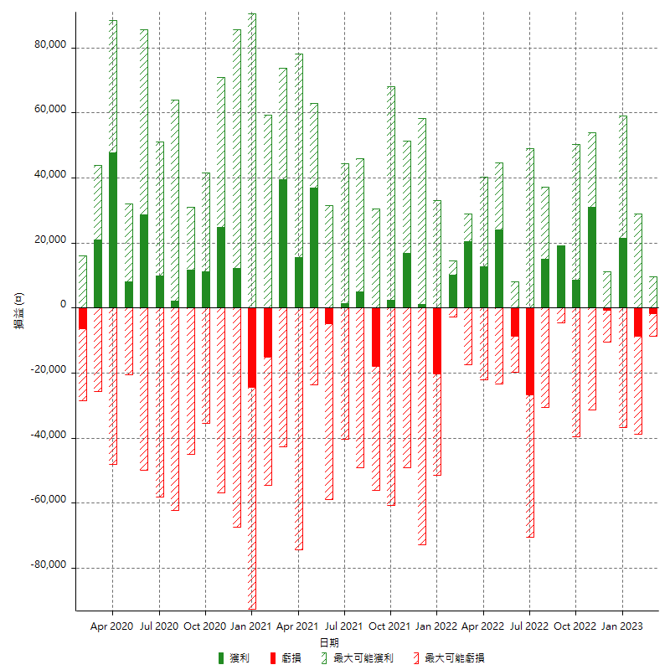

每月獲利和虧損 (%)

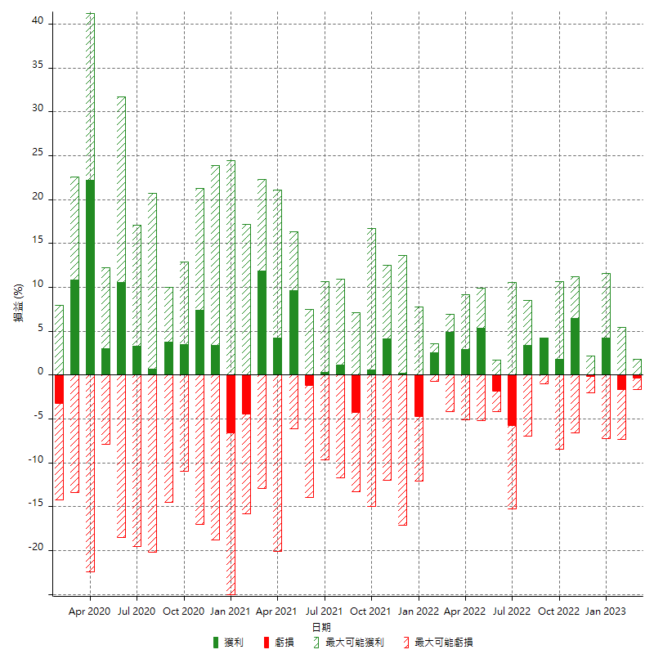

每月累積淨利

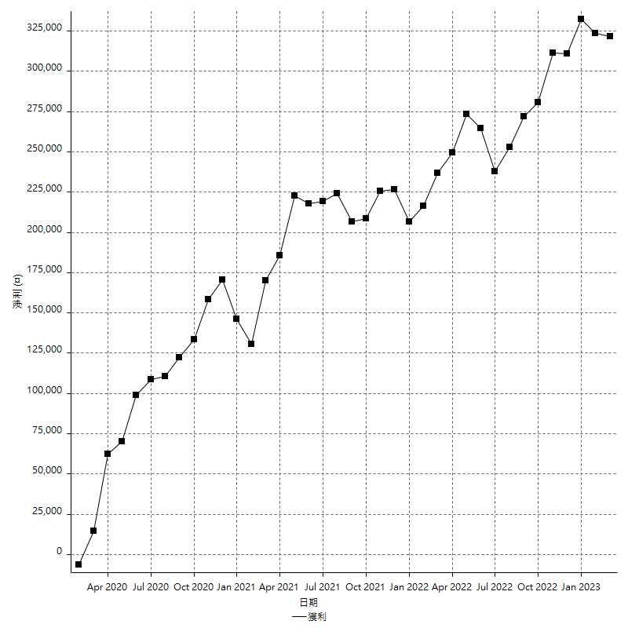

每月平均獲利

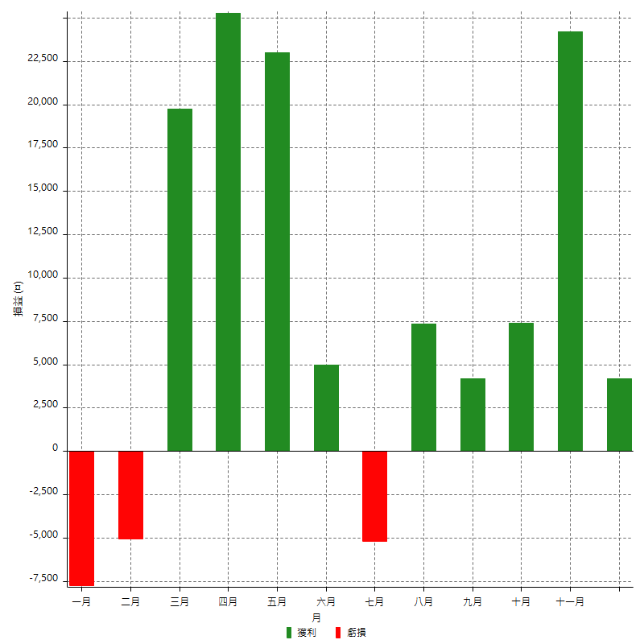

年獲利和虧損

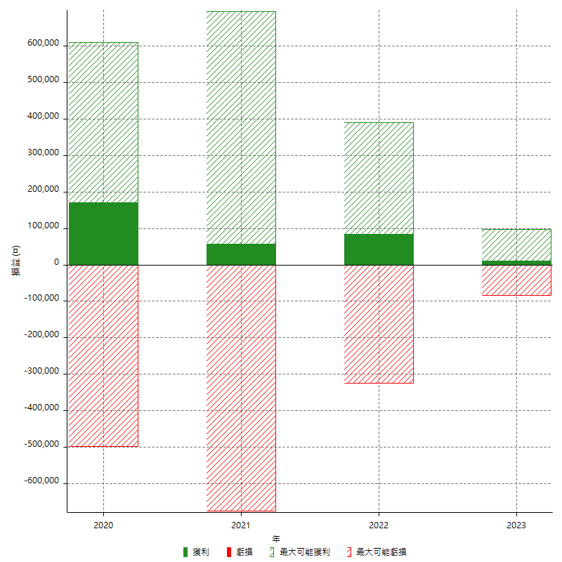

年獲利和虧損 (%)

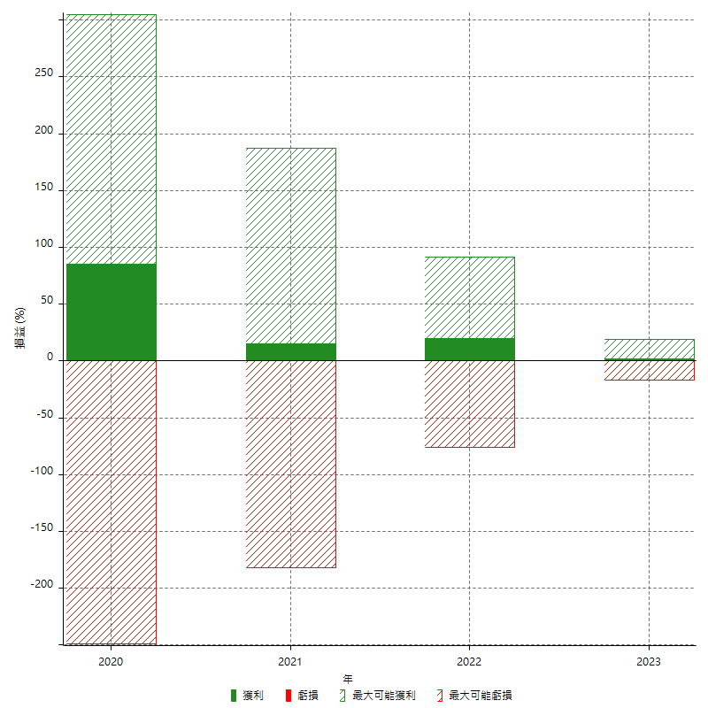

每年累積淨利

